车体
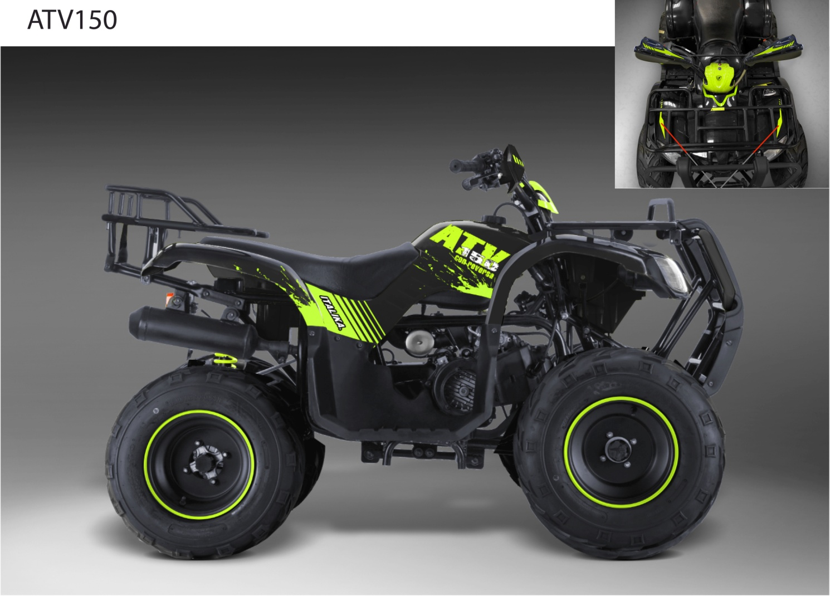
序号 Ref NO. | 润通编码 RATO Code | 中文名称 CH Description | 英文名称 English Description | SPANISH | 规格描述 Specifications Description | 计量单位 Unit | 用量 QTY | W(g) | L(mm) | W(mm) | K(mm) | 备注 MEMO.
F01 | 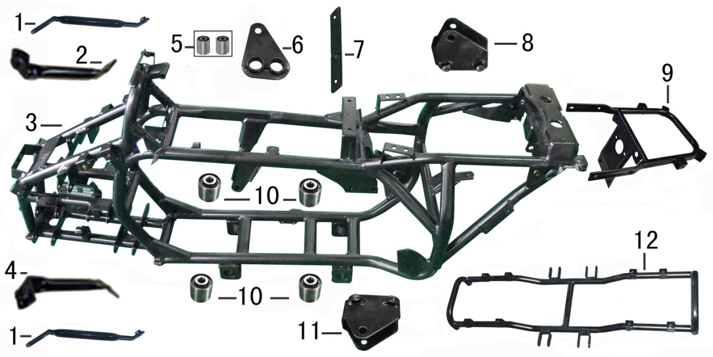
F01-1 | 80260-A300200-0001 | 前挡泥板支架 | BRACKET,FRONT FENDER | SOPORTE DEFENSA DELANTERA | RT150ST-A;新状态,壁厚由原来的1.5mm更改为2.0mm;电泳漆(黑)/QC; | PCS | 2 | 140 | 210 | 30 | 25
F01-2 | 80290-A300200-0001 | 前挡泥板后右支架 | REAR BRACKET, FRONT FENDER RIGHT | SOPORTE TRAS DER DEFENSA DEL | RT150ST-A;新状态,增加焊接衬套;电泳漆(黑)/QC; | PCS | 1 | 160 | 210 | 30 | 25
F01-3 | 50500-A3C0300-0001 | 车架焊接部件 | FRAME COMP. | CUADRO | RT175ST-A;墨西哥客户专用状态车架,带油冷器安装支承,前鼓后碟状态,车架尾部增加加强板,前挡泥板后支架增加两块支承,发动机后左悬挂为加长状态,后右悬挂带加强板;电泳漆(黑)/QC_无_无_无 | PCS | 1 | 19000 | 1360 | 375 | 600
F01-4 | 80280-A300200-0001 | 前挡泥板后支架 | REAR BRACKET, FRONT FENDER LEFT | SOPORTE TRAS IZQ DEFENSA DEL | RT150ST-A;新状态,增加焊接衬套;电泳漆(黑)/QC; | PCS | 1 | 160 | 210 | 40 | 35
F01-5 | 50110-A100100-0001 | 发动机缓冲套 | SHOCK ABSORPTION CUSHION,ENGINE REAR CONNECT PLATE | BUJE PLACA CONECTORA MOTOR | RT150ST;无;无; | PCS | 2 | 20 | 19 | 20 | 20
F01-6 | 50011-A3C0100-0001 | 发动机后连接板 | REAR CONNECT PLATE ,ENGINE | PLACA CONECTORA TRASERA MOTOR | RT175ST-A;安装尺寸同RT150ST系列,由原来弯形状态更改为直板;喷塑(黑)/QB | PCS | 1 | 230 | 125 | 65 | 20
F01-7 | 50527-A100200-0001 | 空滤器安装连接板 | FIXING PLATE, AIR FILTER | PLACA FILTRO DE AIRE | RT150ST;安装孔距由107改为110mm,厚度由4mm改为3mm;喷塑(黑)/QB | PCS | 1 | 70 | 140 | 20 | 25
F01-8 | 50006-A100200-0001 | 发动机上右连接板 | UPPER CONNECT PLATE, ENGINE RIGHT | PLACA CONECTORA MOTOR SUP DER | RT150ST;由原来的焊接六角螺母改为加厚焊接螺母;电泳漆(黑)/QC | PCS | 1 | 217 | 96 | 56 | 20
F01-9 | 50794-A300200-0002 | 车架尾段 | REAR PART,FRAME | SOPORTE CALAVERA | RT150ST-A;无_不带转向灯状态;;户外亚光黑H7 | PCS | 1 | 2100 | 400 | 260 | 216
F01-10 | 50120-A300400-0001 | 主搁脚缓冲套 | SHOCK ABSORPTION CUSHION,MAIN FOOTREST | BUJES DEL POSAPIES | RT150ST-A;更改后状态,缓冲套外径尺寸30.00至30.03;无 | PCS | 4 | 75 | 32 | 30 | 30
F01-11 | 50005-A100200-0001 | 发动机上连接板 | UPPER CONNECT PLATE, ENGINE | PLACA CONECTORA SUPERIOR MOTOR | RT150ST;由原来的焊接六角螺母改为加厚焊接螺母;电泳漆(黑)/QC | PCS | 1 | 217 | 80 | 78 | 35
F01-12 | 58320-A300100-0001 | 主搁脚焊接组合 | MAIN FOOTREST WELDING COMP. | BASE POSAPIES | RT150ST-A;无;喷塑(黑)/QB; | PCS | 1 | 2550 | 910 | 330 | 125
F02 | 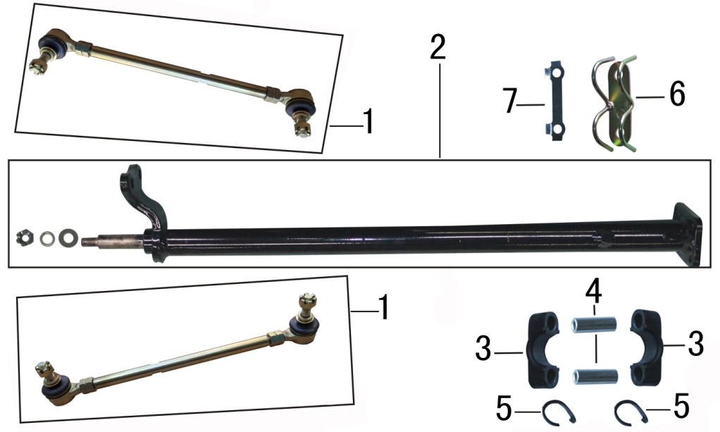
F02-1 | 56400-A100500-0001 | 转向拉杆部件 | STEERING LINKAGE COMP. | CONJUNTO BRAZO DE DIERECCION | RT150ST;加宽轮距状态,连接杆长度为：255mm,两端各两颗M10*1.25六角螺母;镀彩锌【Fe/Ep.Zn8.c2C】 | SET | 2 | 610 | 380 | 60 | 60
F02-2 | 56560-A100100-0001 | 方向柱组合 | STEERING STEM COMP. | TELESCOPIO DE DIRECCION | RT150ST;普通状态;电泳漆(黑)/QC_无; | PCS | 1 | 1800 | 620 | 105 | 80
F02-3 | 56508-A100100-0001 | 方向柱卡子 | CLAMP,STEERING STEM | SUJETADOR TELESCOPIO DIR | RT150ST;无;黑色/Q2; | PCS | 2 | 20 | 75 | 31 | 21
F02-4 | 90683-0TY0200-0001 | 衬套 | COLLAR | BUJE SUJETADOR | 通用件;Φ9.5×Φ14×43.5_普通衬套;镀白锌【Fe/Ep.Zn8.c1B】; | PCS | 2 | 30 | 43.5 | 14 | 14
F02-5 | 56525-A100100-0001 | 方向柱防尘胶圈 | DUST PACKING,STEERING STEM | CUBREPOLVO | RT150ST;无;无; | PCS | 2 | 1 | 105 | 3 | 3
F02-6 | 90682-A300100-0001 | 压线板 | PRESSURE WIRE BOARD COMP. | BASE DE PRESION | RT150ST-A;无;镀彩锌【Fe/Ep.Zn8.c2C】; | PCS | 1 | 50 | 90 | 25 | 25
F02-7 | 56519-A100100-0001 | 方向柱锁紧垫片 | WASHER,LOCKING | SEGURO | RT150ST;无;镀白锌【Fe/Ep.Zn8.c1B】_无; | PCS | 1 | 7 | 77 | 20 | 3
F03 | 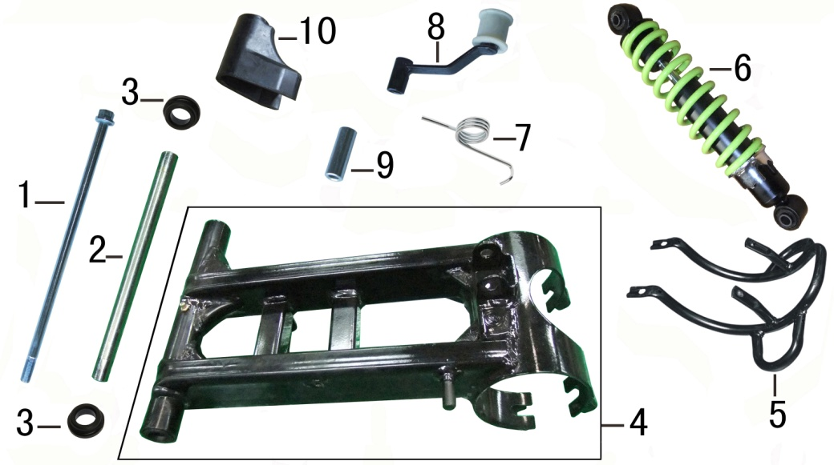
F03-1 | 54001-0TY1300-0001 | 平叉轴 | REAR FORK SHAFT | EJE DE HORQUILLA TRASERA | 通用件;无_无_M12×328×25(螺纹长度),平叉轴规格_无_无_无_无_无_无_无_无;镀白锌【Fe/Ep.Zn8.c1B】; | PCS | 1 | 295 | 325 | 22 | 22
F03-2 | 90683-0TY2600-0001 | 衬套 | LINER PIPE | BUJE LARGO HORQUILLA TRASERA | 通用件;Φ17×Φ12.4×260_普通衬套;镀白锌【Fe/Ep.Zn8.c1B】; | PCS | 1 | 750 | 260 | 17 | 17
F03-3 | 54432-A100100-0001 | 平叉缓冲胶套 | REAR FORK RUBER WASHER | CUBREPOLVO HORQUILLA | RT150ST;橡胶,平叉厂家自带;黑色/Q2; | PCS | 2 | 5 | 30 | 30 | 10
F03-4 | 54400-A100300-0001 | 平叉部件 | FORK ASSY.,REAR | HORQUILLA TRASERA | RT150ST;平叉主管材料厚度大于2.2mm,且抱箍与主管焊接两边增加加强筋;喷塑(黑)/QB_喷塑(黑)/QB | PCS | 1 | 3470 | 255 | 380 | 150
F03-5 | 41040-A100200-0002 | 后桥保护架 | FENCE,REAR AXLE | RACK PROTECTOR HORQUILLA TRASERA | RT150ST;更改后状态;喷塑(黑)/QB; | PCS | 1 | 710 | 300 | 265 | 110
F03-6 | 54200-A100100-0014 | 后减震器 | ABSORBER ASSY.,REAR SHOCK | AMORTIGUADOR TRASERO ROJO | RT150ST;普通减震_减震长度：300mm_无;;嫩绿/VR_无_无_无_无 | PCS | 1 | 1600 | 350 | 65 | 65
F03-7 | 40003-A100100-0001 | 链条张紧器弹簧 | SPRING | RESORTE DEL TENSOR | RT150ST;无;镀白锌【Fe/Ep.Zn8.c1B】; | PCS | 1 | 45 | 110 | 37 | 30
F03-8 | 40086-A100100-0001 | 链条张紧轮 | CHAIN TENSIONER | TENSOR DE CADENA DE TRACCION | RT150ST;无;电泳漆(黑)/QC; | PCS | 1 | 190 | 130 | 105 | 40
F03-9 | 40004-A100100-0001 | 链条张紧器衬套 | COLLAR | BUJE DEL TENSOR Φ15×Φ8.5×42 | RT150ST;Φ15×Φ8.5×42;镀白锌【Fe/Ep.Zn8.c1B】; | PCS | 1 | 35 | 42 | 15 | 15
F03-10 | 54005-A100100-0001 | 链条护卡 | SLIDER,DRIVE CHAIN | HUESO DE CADENA | RT150ST;无;无_RT150ST全地形车; | PCS | 1 | 85 | 82 | 84 | 57
F04 | 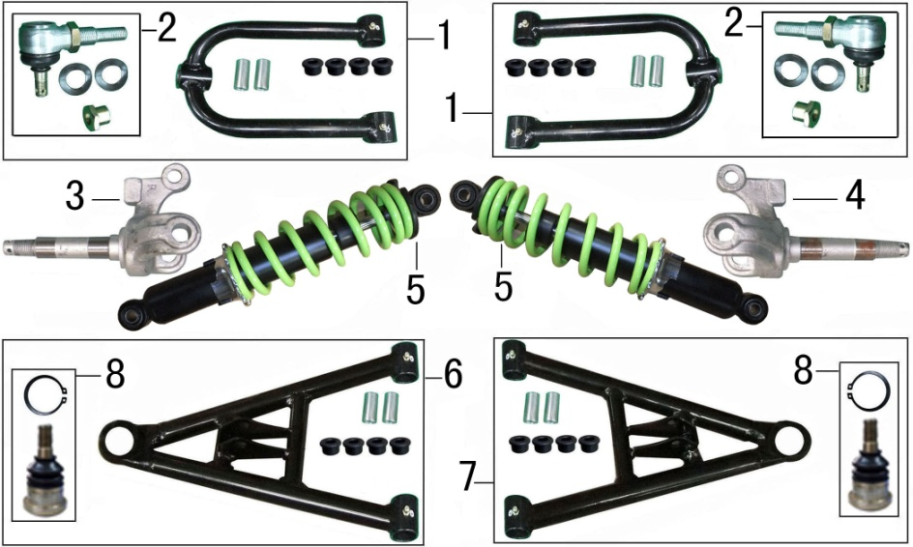
F04-1 | 52600-A100300-0001 | 上摇臂部件 | ROCKER ARM ASSY. | HORQUILLA SUPERIOR DELANTERA | RT150ST;鼓刹_加宽轮距_带注油嘴;喷塑(黑)/QB; | PCS | 2 | 1100 | 300 | 165 | 105
F04-2 | 52450-A100200-0001 | 摇臂球头组合 | BALL HEAD ASSY.,ROCKER ARM | ROTULA HORQUILLA SUPERIOR | RT150ST;无_鼓刹_加宽轮距;镀彩锌【Fe/Ep.Zn8.c2C】; | PCS | 2 | 410 | 110 | 65 | 40
F04-3 | 52060-A100100-0001 | 左转向节 | LEFT KNUCKLE | NUDILLO IZQUIERDO | RT150ST;鼓刹;无_镀达克铬; | PCS | 1 | 710 | 150 | 100 | 85
F04-4 | 52070-A100100-0001 | 右转向节 | RIGHT KNUCKLE | NUDILLO DERECHO | RT150ST;鼓刹;无_镀达克铬; | PCS | 1 | 710 | 150 | 100 | 85
F04-5 | 52200-A100300-0010 | 前减震器 | ABSORBER ASSY.,FRONT SHOCK | AMORTIGUADOR DEL ROJO | RT150ST;普通减震,减震弹簧圈数减少,底座加粗_减震长度：300mm;;嫩绿/VR_无_无_无_无 | PCS | 2 | 1690 | 340 | 63 | 63
F04-6 | 52400-A100300-0001 | 左摇臂部件 | ROCKER ARM COMP.,LEFT FRONT LOWER | BRAZO FRONTAL INFERIOR IZQ | RT150ST;鼓刹_加宽轮距_带注油嘴;喷塑(黑)/QB; | PCS | 1 | 1500 | 340 | 245 | 75
F04-7 | 52500-A100300-0001 | 右摇臂部件 | ROCKER ARM COMP.,RIGHT FRONT LOWER | BRAZO FRONTAL INFERIOR DER | RT150ST;鼓刹_加宽轮距_带注油嘴;喷塑(黑)/QB; | PCS | 1 | 1500 | 340 | 245 | 75
F04-8 | 52450-A100100-0001 | 摇臂球头组合 | BALL HEAD ASSY.,ROCKER ARM | ROTULA HORQUILLA INFERIOR | RT150ST;无_鼓刹_普通轮距;镀彩锌【Fe/Ep.Zn8.c2C】; | PCS | 2 | 270 | 70 | 40 | 40
F05 | 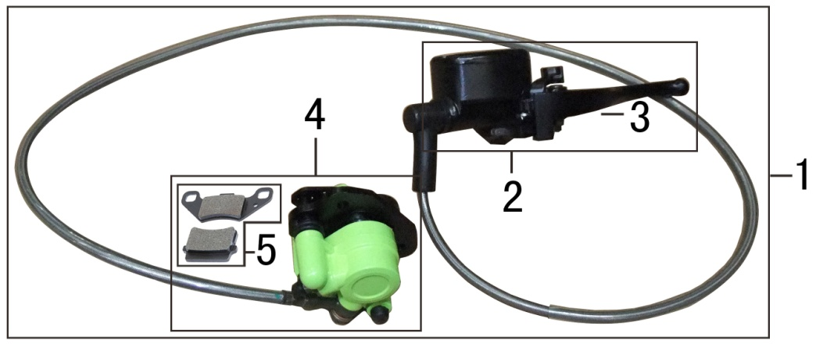
F05-1 | 47200-A300200-0007 | 后碟刹部件 | REAR DISC-BRAKE ASSY. | SISTEMA DE FRENO TRASERO | RT150ST-A;无_后碟刹;;无_无_无_上泵为黑色Q2,下泵为嫩绿(VR) | SET | 1 | 1500 | 1780 | 400 | 120
F05-2 | 47220-A300100-0001 | 后碟刹泵 | CYLINDER ASSY.,REAR DISC-BRAKE MASTER | BOMBA DE FRENO TRASERO | RT150ST-A;无;RT150ST-A全地形车; | PCS | 1 | 660 | 280 | 115 | 105
F05-3 | 35431-A300100-0001 | 左手柄 | REAR DISC-BRAKE LEVER | PALANCA BOMBA DE FRENO TRAS | RT150ST-A全地形车 | PCS | 1 | 150 | 200 | 60 | 50
F05-4 | 47250-A300100-0006 | 后制动钳 | CALIPER ASSY.,REAR BRAKE | CALIPER DE FRENO TRASERO | RT150ST-A;无;;嫩绿/VR_无_无 | SET | 1 | 600 | 95 | 90 | 75
F05-5 | 06252-A100200-0001 | 后制动蹄块套件 | SHOE SET,REAR BRAKE | JUEGO DE BALATAS FRENO TRAS | RT150ST;制动钳不带驻车;RT150ST系列; | SET | 1 | 38 | 28 | 24 | 7
F06 | 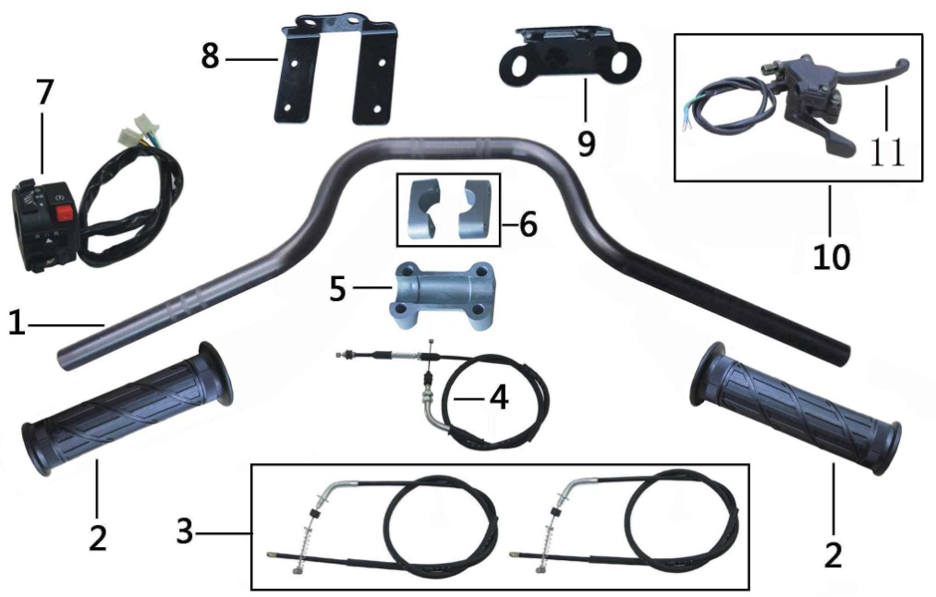
F06-1 | 56230-A300500-0001 | 手把管 | PIPE COMP.,STEERING HANDLE | MANUBRIO | RT150ST-A;钢管_不带防撞横杆和镜座;带手把护罩安装螺套;玛瑙黑/H5_无_无_无 | PCS | 1 | 1300 | 750 | 240 | 145
F06-2 | 56201-A100100-0001 | 手把胶套 | HANDLEBAR RUBBER GRIP | PUÑO | RT150ST;无;黑色/Q2_无; | PCS | 2 | 80 | 132 | 44 | 44
F06-3 | 56060-A300400-0001 | 前制动拉索 | CABLE ASSY.,FRONT BRAKE | CHICOTE DE FRENO DELANTERO | RT150ST-A;总长1190mm,加宽轮距状态_增加一根125mm长的拉索护套;白锌Q08_无 | PCS | 2 | 240 | 1250 | 160 | 22
F06-4 | 56080-A100400-0001 | 油门拉索 | THROTTLE CABLE ASSY. | CHICOTE DE ACELERADOR | RT150ST;露长100±1.5mm_防尘胶套为新状态且油门拉索连接管的一端由原来的50mm改为40mm;镀白锌【Fe/Ep.Zn8.c1B】_无 | PCS | 1 | 110 | 910 | 55 | 12
F06-5 | 56503-A100100-0002 | 手把管卡座 | HANDLEBAR PIPE CLIP SEAT | SUJETADOR INFERIOR DE MANUBRIO | RT150ST;无;;银白 W3_无 | PCS | 1 | 900 | 79 | 52 | 21
F06-6 | 56502-A100100-0002 | 手把管卡子 | HANDLEBAR PIPE CLIP | SUJETADOR SUPERIOR DE MANUBRIO | RT150ST;无;;银白/W3_无字样_无 | PCS | 2 | 30 | 52 | 21 | 19
F06-7 | 35400-A300100-0001 | 左闸把部件 | SWITCH ASSY.,LEFT | CONJUNTO DE MANDO IZQUERDO | RT150ST-A;普通状态,不带转向灯开关;无; | PCS | 1 | 220 | 750 | 80 | 80
F06-8 | 80660-A100100-0002 | 导流罩支架 | BRACKET,AIR GUIDE SLEEVE | SOPORTE SUP CUBIERTA MANUBRIO | RT150ST;不带仪表,带档位指示灯状态,与导流罩相连;电泳漆(黑)/QC; | PCS | 1 | 65 | 82 | 65 | 25
F06-9 | 80660-A100200-0002 | 导流罩支架 | BRACKET,AIR GUIDE SLEEVE | SOPORTE INF CUBIERTA MANUBRIO | RT150ST;不带仪表,带档位指示灯状态;电泳漆(黑)/QC; | PCS | 1 | 50 | 82 | 30 | 25
F06-10 | 56290-A300200-0001 | 加油器 | GREASER COMP. | ENSAMBLE PALANCA ACELERADOR | RT150ST-A;带前制动开关线,其余状态和A1A0110相同;无; | PCS | 1 | 340 | 710 | 120 | 85
F06-11 | 35531-A300100-0001 | 右手柄 | RIGHT HANDLE | PALANCA DER | RT150ST-A;RT150ST-A加油器拆分件_RT150ST-A;无_无 | PCS | 1 | 132 | 210 | 85 | 85
F07 | 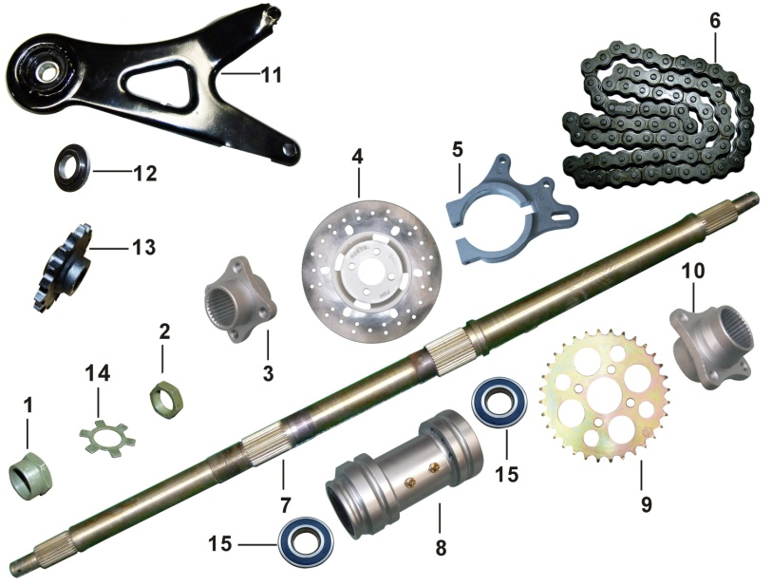
F07-1 | 41204-A100100-0001 | 后桥轴锁紧螺母 | REAR AXLE LOCKNUT | TUERCA EJE TRASEERO | RT150ST;无;镀军绿锌【Fe/Ep.Zn8.c2D(J)】; | PCS | 1 | 65 | 41 | 36 | 22
F07-2 | 41205-A100100-0001 | 后桥轴紧固螺母 | REAR AXLE FIXING NUT | TUERCA FIJACION EJE TRASEERO | RT150ST;无;镀军绿锌【Fe/Ep.Zn8.c2D(J)】; | PCS | 1 | 50 | 41 | 36 | 12
F07-3 | 47007-A100100-0001 | 后碟刹盘座 | BASE,REAR BRAKE DISK | SUJETADOR DISCO DE FRENO TRAS | RT150ST;无;无_镀达克铬; | PCS | 1 | 220 | 60 | 60 | 40
F07-4 | 47003-A300100-0001 | 后碟刹盘 | DISK COMP.,REAR BRAKE | DISCO DE FRENO TRASERO | RT150ST-A;安装孔径56_直径190mm_厚度：4mm;无; | PCS | 1 | 755 | 190 | 190 | 11
F07-5 | 47206-A100100-0002 | 后制动钳支架 | REAR DISC BRAKE PUMP SUPPORT | SOPORTE CALIPER FRENO TRAS | RT150ST;无;;无_抛光打磨 | PCS | 1 | 230 | 145 | 120 | 20
F07-6 | 90710-0TY0900-0001 | 链条 | CHAIN,DRIVE | CADENA DE TRACCION | 通用件;无_无_无_530-74节_无_无无_RT150ST系列 | PCS | 1 | 1200 | 320 | 60 | 20
F07-7 | 41201-A100200-0001 | 后桥轴 | REAR AXLE SHAFT | FLECHA EJE TRASERO | RT150ST;碟刹状态,后桥轴比鼓刹状态长80mm;镀彩锌【Fe/Ep.Zn8.c2C】; | PCS | 1 | 4045 | 832 | 37 | 37 | 润通最新价格
F07-8 | 41231-A100100-0001 | 后桥壳体 | BODY COMP.,REAR AXLE CASE | CONJUNTO CENTRAL EJE TRASERO | RT150ST;无;银白/W3; | PCS | 1 | 1700 | 175 | 90 | 90
F07-9 | 42331-A100100-0001 | 链轮 | SPROCKET,FINAL DRIVEN | ENGRANE DE POTENCIA | RT150ST;32齿;镀彩锌【Fe/Ep.Zn8.c2C】; | PCS | 1 | 780 | 170 | 170 | 7
F07-10 | 42340-A100100-0001 | 链轮座 | SEAT,SPROCKET WHEEL | SUJETADOR ENGRANAJE POTENCIA | RT150ST;无;镀达克罗; | PCS | 1 | 370 | 70 | 70 | 50
F07-11 | 40240-A3C0100-0001 | 输出轴支架 | BRACKET,OUTPUT SHAFT | PLACA CONECTORA DE MOTOR | RT175ST-A;主体借用沙滩车RT150ST系列,输出轴下安装衬套加长4mm,并且壁厚改为2mm;喷塑(黑)/QB | PCS | 1 | 680 | 305 | 160 | 55
F07-12 | 90683-0TY0300-0002 | 衬套 | COLLAR | BUJE INTERIOR φ17×φ21×φ26.5×10×7 | 通用件;Φ17×Φ35×3.5+Φ17×Φ25×2.5_翻边衬套;发黑_无; | PCS | 1 | 25 | 35 | 35 | 6
F07-13 | 23560-A100200-0001 | 副轴链轮组合 | CHAIN WHEEL COMP. | ENGRANAJE POTENCIA PRINCIPAL | RT150ST;带内置倒档发动机专用;无; | PCS | 1 | 437 | 95 | 95 | 34
F07-14 | 41213-A300100-0001 | 后桥轴锁止垫片 | LOCKING SHEET | COLLAR TUERCA | RT150ST-A;无;镀军绿锌【Fe/Ep.Zn8.c2D(J)】; | PCS | 1 | 15 | 57 | 57 | 2
F07-15 | 90541-0TY1100-0001 | 深沟球轴承 | BEARING 6206-RZ | BALERO 6206-RZ | 通用件;6206-RZ_GB/7 276-1994;无;;无 | PCS | 1 | 64 | 40 | 40 | 12
F08 | 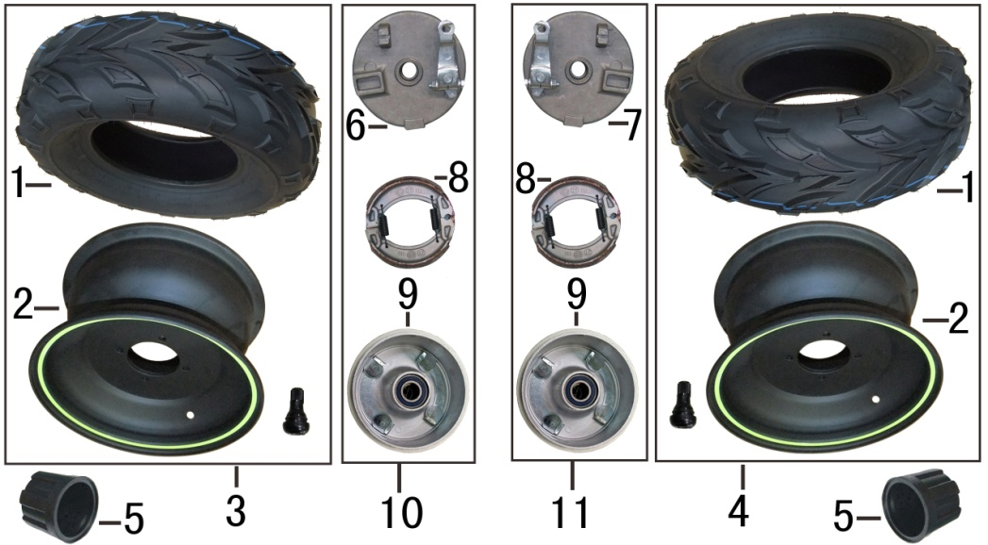
F08-1 | 44160-0TY5200-0001 | 前轮胎 | FRONT TIRE | LLANTA DELANTERA (21X7-10) | 通用件;无_无_无_客户品牌专用状态_无_带"ITALIKA"标识_花纹(P361)_无_21×7-10,越野胎_无_无;无_无_客户品牌专用状态 | PCS | 2 | 5245 | 515 | 515 | 170
F08-2 | 44110-A300400-0004 | 前轮 | WHEEL,FRONT | RIN DELANTERO | RT150ST-A;铁轮毂_轮毂规格：10×5.5英寸_安装孔距88_三层;;哑黑/H2_无_轮圈套墨西嫩绿(VR)边,5mm宽_防紫外线 | PCS | 2 | 3300 | 280 | 280 | 160
F08-3 | 00302-A300100-0003 | 前轮部件 | LEFT FRONT WHEEL ASSEMBLY | ENSAMBLE RUEDA DEL IZQ | RT150ST-A;含前轮和轮胎;轮毂哑黑H2+轮圈套嫩绿(VR)边5mm宽_压装轮胎;ITALIKA字样_无_无_无 | SET | 1 | 8545 | 525 | 525 | 200
F08-4 | 00303-A300100-0003 | 右前轮部件 | RIGHT FRONT WHEEL ASSEMBLY | ENSAMBLE RUEDA DEL DER | RT150ST-A;含前轮和轮胎;轮毂哑黑H2+轮圈套嫩绿(VR)边5mm宽_压装轮胎;ITALIKA字样 | SET | 1 | 8545 | 525 | 525 | 200
F08-5 | 42001-0TY0100-0001 | 轮毂装饰盖 | HUB DECORATIVE COVER | CUBRE POLVO RIN | 通用件;无;黑色/Q2_RT150ST用;【】【】 | PCS | 4 | 30 | 39 | 53 | 53
F08-6 | 06274-A100100-0001 | 前制动器盖套件 | PANEL,FRONT LEFT BRAKE | PORTAZAPATAS FRENO DEL IZQ | RT150ST;RT150ST;无; | PCS | 1 | 530 | 145 | 130 | 55
F08-7 | 06275-A100100-0001 | 前右制动器盖套件 | PANEL,FRONT RIGHT BRAKE | PORTAZAPATAS FRENO DEL DER | RT150ST;RT150ST;无; | PCS | 1 | 530 | 145 | 130 | 55
F08-8 | 06251-A300100-0001 | 前制动蹄块套件 | BRAKE SHOE COMPONENTS | ZAPATAS DE FRENO DEL | RT150ST-A;RT150ST;无 | SET | 2 | 190 | 105 | 105 | 25
F08-9 | 44540-A100500-0001 | 前制动鼓 | BRAKE DRUM ASSEMBLY | TAMBOR DE FRENO DELANTERO | RT150ST;螺纹长度23mm,采用止锁垫片限位状态,制动鼓限位板材料由2.75mm改为3.5mm,整体板材由2.5mm改为3.0mm,制动鼓圆角由R1改为R4,轴套由点焊改为满焊;RT150ST系列 | PCS | 2 | 1100 | 128 | 128 | 75
F08-10 | 44500-A100500-0001 | 前制动器部件 | BRAKE ASSY.,FRONT LEFT | ENSAMBLE FRENO DEL IZQ | RT150ST;鼓刹_螺纹长度23mm,采用止锁垫片限位状态,制动鼓限位板材料由2.75mm改为3.5mm,整体板材由2.5mm改为3.0mm,制动鼓圆角由R1改为R4,轴套由点焊改为满焊;无_无 | SET | 1 | 1600 | 145 | 130 | 95
F08-11 | 44600-A100500-0001 | 前右制动器部件 | BRAKE ASSY.,FRONT RIGHT | ENSAMBLE FRENO DEL DER | RT150ST;鼓刹_螺纹长度23mm,采用止锁垫片限位状态,制动鼓限位板材料由2.75mm改为3.5mm,整体板材由2.5mm改为3.0mm,制动鼓圆角由R1改为R4,轴套由点焊改为满焊;无_无 | SET | 1 | 1600 | 145 | 130 | 95
F09 | 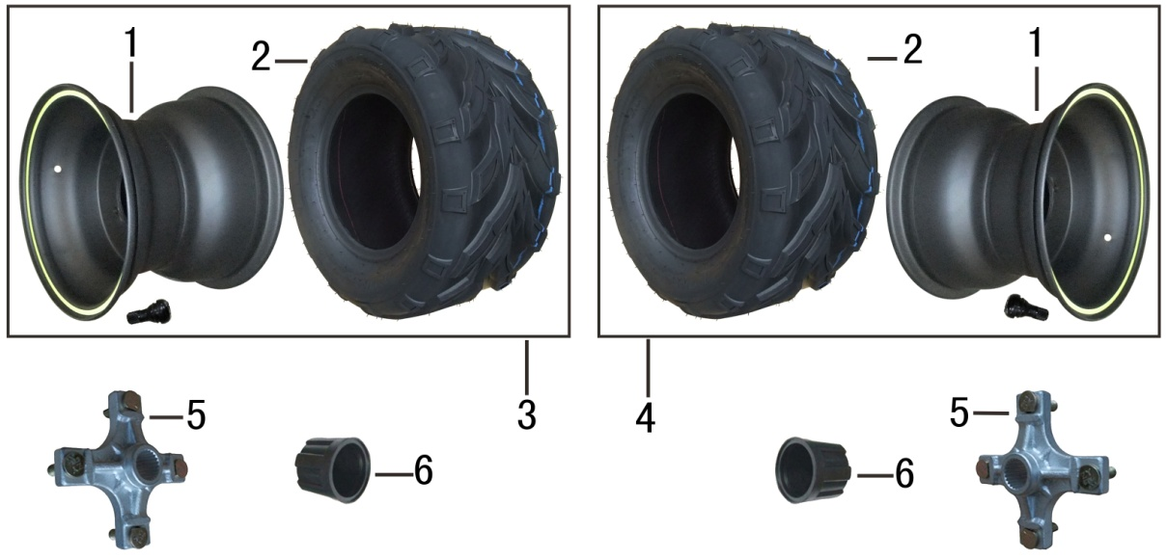
F09-1 | 42110-A300400-0004 | 后轮 | WHEEL,REAR | RIN TRASERO | RT150ST-A;铁轮毂_轮毂规格：10×8英寸;平板轮辐_安装孔距110_三层;;哑黑/H2_无_无_轮圈套墨西嫩绿(VR)边,5mm宽_防紫外线 | PCS | 2 | 3900 | 280 | 280 | 220
F09-2 | 42160-0TY5500-0001 | 后轮胎 | REAR TIRE | LLANTA TRASERA (20×10-10) | 通用件;无_无_客户品牌专用状态_无_带"ITALIKA"标识_花纹(P361)_无_无_20×10-10,越野胎_无_无;无_无_客户品牌专用状态 | PCS | 2 | 6500 | 540 | 540 | 245
F09-3 | 00304-A300100-0003 | 后轮部件 | LEFT REAR WHEEL ASSEMBLY | ENSAMBLE RUEDA TRAS IZQ | RT150ST-A;包含：后轮,后轮胎各一件;轮毂哑黑H2+轮圈套嫩绿(VR)边5mm宽_压装轮胎;ITALIKA字样_无_无_无 | SET | 1 | 10430 | 550 | 550 | 270
F09-4 | 00305-A300100-0003 | 后右轮部件 | RIGHT REAR WHEEL ASSEMBLY | ENSAMBLE RUEDA TRAS DER | RT150ST-A;包含：后轮,后轮胎各一件;轮毂哑黑H2+轮圈套嫩绿(VR)边5mm宽_压装轮胎;ITALIKA字样 | SET | 1 | 10430 | 550 | 550 | 270
F09-5 | 42151-A300300-0001 | 后轮连接盘 | LAND,REAR WHEEL | BASE RUEDA TRASERA | RT150ST-A;新状态,安装螺栓采用限位固定状态,螺栓长度为22mm.;镀达克罗; | PCS | 2 | 860 | 130 | 130 | 50
F09-6 | 42001-0TY0100-0001 | 轮毂装饰盖 | HUB DECORATIVE COVER | CUBRE POLVO RIN | 通用件;无;黑色/Q2_RT150ST用;【】【】 | PCS | 2 | 30 | 39 | 53 | 53
F10 | 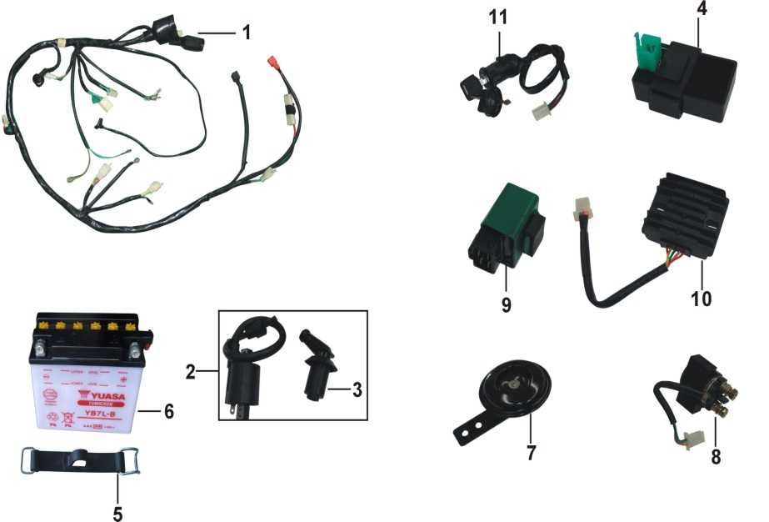
F10-1 | 31230-A300600-0001 | 主电缆 | HARNESS,WIRE | ARNES PRINCIPAL | RT150ST-A;不带仪表,不带转向灯,配内置倒档发动机,带档位显示灯,带喇叭电缆A3V1,汤浅电池,新闸把状态，(510基础上增加档显线);无; | PCS | 1 | 720 | 1770 | 200 | 70
F10-2 | 30400-0TY0100-0001 | 点火线圈 | COIL ASSY.,IGNITION | BOBINA DE IGNICION | 通用件;无_铁芯式开磁路_高压线长240_豪迈135度(印制编码:27052-A01001)_无_无_无;无; | PCS | 1 | 280 | 570 | 50 | 35
F10-3 | 30440-0TY0100-0001 | 火花塞帽 | CAP,SPARK PLUG | CAPUCHON BUJIA | 通用件;普通状态;无 | PCS | 1 | 53 | 65 | 38 | 23
F10-4 | 30700-0TY0100-0001 | 点火器 | UNIT ASSY.,C.D.I. | UNIDAD CDI | 通用件;无_电容式直流进角_DJ7061A-2.8-11_三挂胶套_点火提前角：15°±2°/(2000±200)r/min～30°±2°/(3600±200)r/min_无_无_无_无_无;无_无; | PCS | 1 | 125 | 7552 | 62 | 42 | 润通最新价格
F10-5 | 31120-A100100-0001 | 蓄电池箍带 | BAND，BATTERY | SUJETADOR DE BATERIA | RT150ST;无;无; | PCS | 1 | 15 | 120 | 25 | 23
F10-6 | 31110-A100510-0000 | 蓄电池 | BATTERY ASSY. | BATERIA YB7L-B | 12N7-3B，135×75×133，水电瓶，神驰 | PCS | 1 | 2600 | 135 | 75 | 120
F10-7 | 37600-A100200-0001 | 喇叭 | HORN | CLAXON | RT150ST;普通状态;无; | PCS | 1 | 117 | 72 | 72 | 115
F10-8 | 30500-0TY0100-0001 | 启动继电器 | RELAY ASSY.,STARTING | RELEVADOR ENCENDIDO | 通用件;无_普通圆形_3_线长160_双横挂靠线_无_无;无; | PCS | 1 | 140 | 160 | 50 | 40
F10-9 | 35060-A100100-0001 | 切断继电器 | TRIP RELAY | RELEVADOR DE VIAJE | RT150ST;无;无; | PCS | 1 | 50 | 47 | 33 | 33
F10-10 | 30600-0TY0100-0001 | 调压整流器 | RECTIFIER REGULATE ASSY. | REGULADOR DE CORRIENTE | 通用件;12V单相全波短路式_五线双输出(带加浓阀)_DJ7061A-2.8-21_线长200_无_安装孔距61_无;无;【】【】 | PCS | 1 | 180 | 250 | 80 | 20
F10-11 | 06152-A300200-0001 | 全车锁 | IGNITION SWITCH ASSY. | INTERRUPTOR DE ENCNEDIDO | RT150ST-A;含点火开关部件(不带方向锁),新状态;无_无字样_无 | PCS | 1 | 110 | 400 | 50 | 50
F11 | 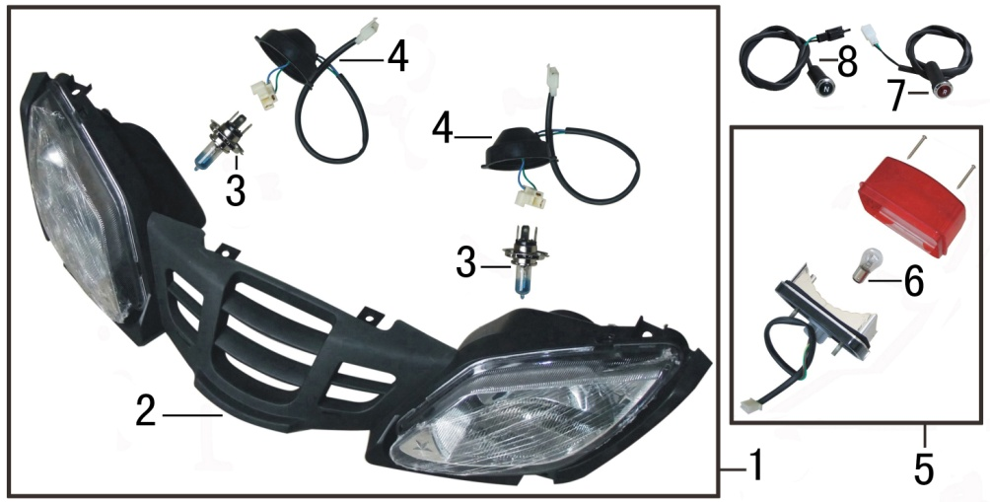
F11-1 | 33310-A300200-0001 | 前照灯 | LIGHT ASSY.,HEAD | CONJUNTO DE FAROS | RT150ST-A;包括左右前照灯,更改材料配方,模具,工艺等;无; | PCS | 1 | 1005 | 690 | 210 | 130
F11-2 | 33313-A300100-0001 | 前照灯壳体 | HEADLIGHT SHAPE | PARRILLA BASE DE FAROS | RT150ST-A;RT150ST-A;无 | PCS | 1 | 965 | 690 | 210 | 130 | 润通最新价格
F11-3 | 90669-0TY1000-0001 | 灯泡 | BULB | FOCO FARO 12V 18W | 通用件;无_无_12V 18/18W _H4;无_无;【】【】 | PCS | 2 | 18 | 75 | 42 | 45
F11-4 | 33318-A300100-0001 | 前照灯灯座 | SOCKET,HEAD LIGHT | ARNÉS DE FARO | RT150ST-A;RT150ST-A;无 | PCS | 2 | 22 | 120 | 75 | 42
F11-5 | 33410-A100100-0001 | 尾灯 | LIGHT UNIT,TAIL | CONJUNTO LUZ TRASERA | RT150ST;欧标状态;无; | PCS | 1 | 230 | 130 | 120 | 85
F11-6 | 90669-0TY0100-0001 | 灯泡 | BULB | FOCO LUZ TRASERA 12V 5/21W | 通用件;P21/5W 12V 21/5W ;无 | PCS | 1 | 4 | 30 | 15 | 15
F11-7 | 37426-A1B0100-0001 | 倒档指示灯组合 | LAMP ASSY.,REVERSE GEAR INDICATING | LAMPARA INDICADOR REVERSA | RT125ST;无;无; | PCS | 1 | 20 | 130 | 15 | 15
F11-8 | 37425-A1B0100-0001 | 空档指示灯组合 | LAMP ASSY.,NEUTRAL | LAMPARA INDICADOR NEUTRAL | RT125ST;无;无; | PCS | 1 | 20 | 130 | 15 | 15
F12 | 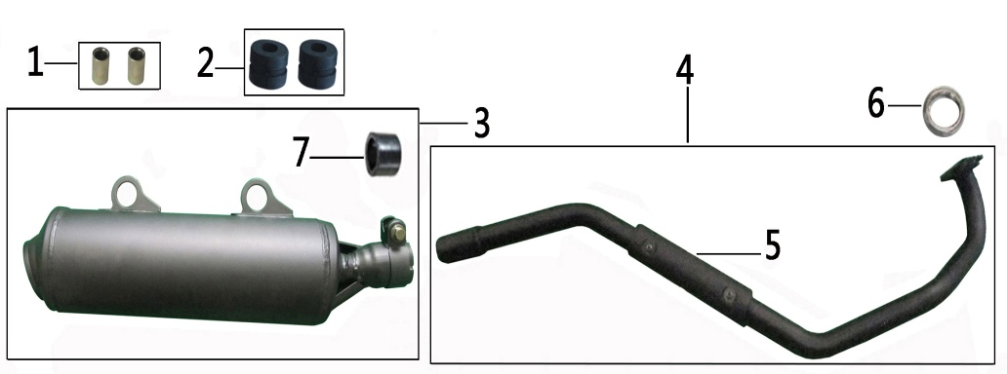
F12-1 | 90683-0TY9A00-0001 | 衬套 | COLLAR | BUJE GOMA SOPORTE ESCAP | 通用件;Φ12*Φ8.5*18_普通衬套;镀彩锌【Fe/Ep.Zn8.c2C】_无; | PCS | 2 | 5 | 18 | 12 | 12
F12-2 | 58801-A100100-0001 | 消声器缓冲胶套 | MUFFLER CUSHION WASHER | GOMA SOPORTE ESCAPE | RT150ST;无;无; | PCS | 2 | 10 | 20 | 25 | 25
F12-3 | 18560-A300100-0001 | 消声器体 | BODY,MUFFLER | SILENCIADOR ESCAPE | RT150ST-A;带消声器密封垫,抱箍;高温漆(黑); | PCS | 1 | 1970 | 430 | 130 | 90
F12-4 | 18540-A300100-0001 | 排气管 | PIPE,EXHAUST | TUBO DE ESCAPE | RT150ST-A;无;高温漆(黑)/QA; | PCS | 1 | 930 | 725 | 330 | 90
F12-5 | 18514-A300300-0001 | 消声器隔热板 | SHIELD,WARM PROOF | PLACA TUBO DE ESCAPE | RT150ST-A;RT150ST-A,老状态,安装孔φ6.2，中心孔距为80mm;高温漆(黑)/QA | PCS | 1 | 70 | 160 | 35 | 5
F12-6 | 18501-0TY0100-0001 | 排气口密封垫 | GASKET,EXHAUST OPENING | SELLO DEL ESCAPE | 通用件;无_消声器自带_RT150ST;无;【】【】 | PCS | 1 | 10 | 30 | 30 | 7
F12-7 | 18502-0TY0200-0001 | 消声器密封垫 | GASKET,MUFFLER | JUNTA DEL SILENCIADOR | 通用件;RT150ST-A;无 | PCS | 1 | 15 | 38 | 38 | 30
F13 | 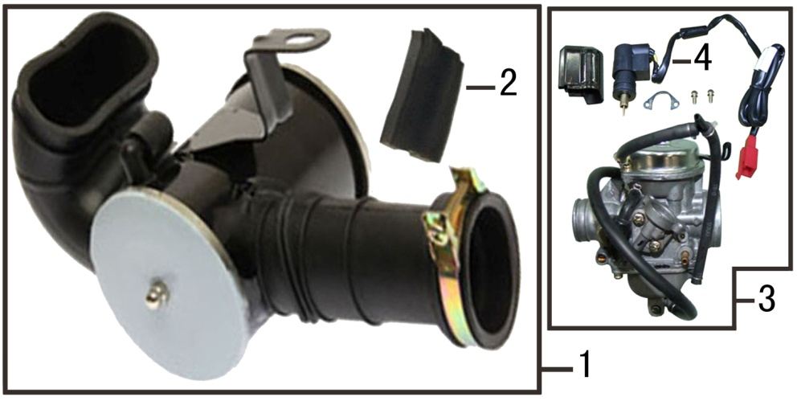
F13-1 | 18100-A100100-0001 | 空滤器 | AIR CLEANER COMP. | FILTRO DE AIRE | RT150ST;无_普通状态;无; | PCS | 1 | 570 | 240 | 140 | 115
F13-2 | 18151-A100100-0001 | 空滤器滤芯 | ELEMENT,AIR CLEANER | ELEMENTO FILTRO DE AIRE | RT150ST;普通状态;RT150ST系列; | PCS | 1 | 20 | 105 | 70 | 23
F13-3 | 16100-A100100-0001 | 化油器部件 | CARBURETOR ASSY. | CARBURADOR | RT150ST;PD24JP,MJ105#加0.5垫片,普通状态;无; | PCS | 1 | 650 | 136 | 140 | 95
F13-4 | 16130-A300100-0001 | 起动加浓阀 | ENRICHING VALVE,STARTING | VALVULA DE ARRANQUE | RT150ST-A;RT150ST-A;无 | PCS | 1
F14 | 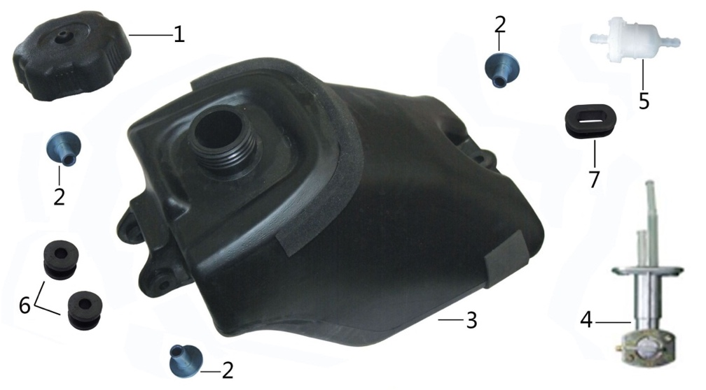
F14-1 | 16730-A100300-0001 | 油箱盖 | CAP,FUEL TANK | TAPON TANQUE DE COMBUSTIBLE | RT150ST;塑料;黑色/Q2; | PCS | 1 | 50 | 90 | 90 | 30
F14-2 | 90683-0TY0500-0001 | 衬套 | COLLAR | BUJE GUIA (Φ7×Φ10×Φ24×16) | 通用件;Φ7×Φ24×2+Φ7×Φ10×15_翻边衬套;镀白锌【Fe/Ep.Zn8.c1B】; | PCS | 3 | 5 | 17 | 24 | 24
F14-3 | 16620-A100400-0001 | 油箱 | FUEL TANK COMP. | TANQUE DE COMBUSTIBLE | RT150ST;带胶垫,胶条,胶圈,油开关直接和油箱本体相连状态(本体上印制编码：16155-A01001)_普通状态;黑色/Q2; | PCS | 1 | 1700 | 380 | 240 | 270
F14-4 | 16750-A100200-0001 | 油开关组合 | FUEL SWITCH ASSY. | LLAVE DE PASO DE GASOLINA | RT150ST;无_普通状态;无; | PCS | 1 | 140 | 160 | 55 | 45
F14-5 | 16040-0TY0100-0001 | 燃油过滤器 | FILTER,FUEL | FILTRO DE GASOLINA | 通用件;无;无;【】【】 | PCS | 1 | 6 | 75 | 30 | 30
F14-6 | 90672-0TY9000-0001 | 工字型胶圈 | SHAPED APRONS | GOMA DEL TANQUE 24X10X16 | 通用件;拆分于沙滩车RT150ST系列油箱部件,工字状态,厂家：峰瑞_工字形_无_无_无_无;无特殊要求 | PCS | 2 | 5 | 23 | 23 | 16
F14-7 | 90674-0TY0200-0001 | 条形工字型胶圈 | STRIP-SHAPED APRON | GOMA TRAS TANQUE 41X24X16 | 通用件;拆分于沙滩车RT150ST系列油箱部件,长条椭圆型,厂家：峰瑞;无 | PCS | 1 | 10 | 42 | 24 | 16
F15 | 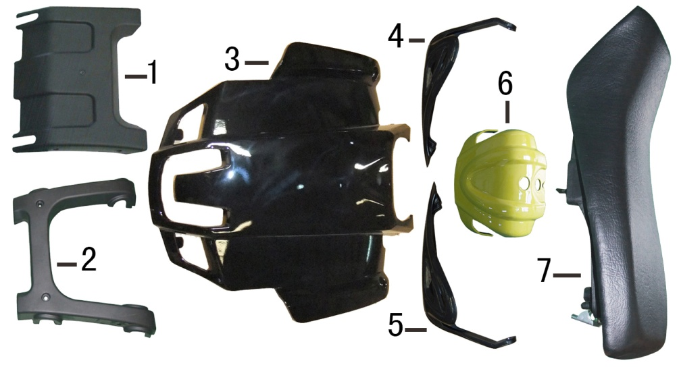
F15-1 | 80008-A300100-0001 | 保险杠护板2 | BUMPER LOWER PROTECTVIE PLATE | CUBIERTA INFERIOR PARACHOQUE | RT150ST-A;无;黑色/Q2; | PCS | 1 | 250 | 300 | 255 | 60
F15-2 | 80007-A300100-0001 | 保险杠护板 | BUMPER UPPER PROTECTIVE PLATE | CUBIERTA SUPERIOR PARACHOQUE | RT150ST-A;无;黑色/Q2; | PCS | 1 | 310 | 410 | 330 | 85
F15-3 | 80431-A300100-0006 | 前面板 | PANEL,FRONT | PANEL FRONTAL ROJO | RT150ST-A;无;润通黑/H1_无; | PCS | 1 | 378 | 490 | 440 | 115
F15-3-1 | 06403-A300200-0001 | 前面板（带外贴） |  |  | RT150ST-A;无;黑色/Q2_无_客户专用贴花嫩绿(VR)及标贴_外贴 | SET | 1 | 380 | 490 | 440 | 115
F15-4 | 80041-A600100-0001 | 右手把护罩 |  |  | RT200ST;无;黑色/Q2; | PCS | 1 | 106 | 340 | 140 | 105
F15-4-1 | 06068-A600100-0001 | 右手把护罩（带外贴） |  |  | RT200ST;无;黑色/Q2_A30-Y03_黑嫩绿贴花 | SET | 1 | 110 | 340 | 140 | 105
F15-5 | 80031-A600100-0001 | 手把护罩 |  |  | RT200ST;无;黑色/Q2; | PCS | 1 | 106 | 340 | 140 | 105
F15-5-1 | 06067-A600100-0001 | 手把护罩（带外贴） |  |  | RT200ST;无;黑色/Q2_A30-Y03_黑嫩绿贴花 | SET | 1 | 110 | 340 | 140 | 105
F15-6 | 80631-A100200-0014 | 导流罩 | AIR GUIDE SLEEVE COMP. | CUBIERTA DEC MANUBRIO ROJA | RT150ST;不带仪表安装槽,带档位显示灯安装孔;;嫩绿/VR_无_无_无 | PCS | 1 | 75 | 150 | 150 | 70
F15-7 | 61300-A3C0100-0001 | 座垫部件 | SEAT COMP. | ASIENTO INDIVIDUAL NEGRO/ROJO | RT175ST-A;双向48#黑色皮革;无_无_无_无 | PCS | 1 | 1850 | 600 | 365 | 170
F16 | 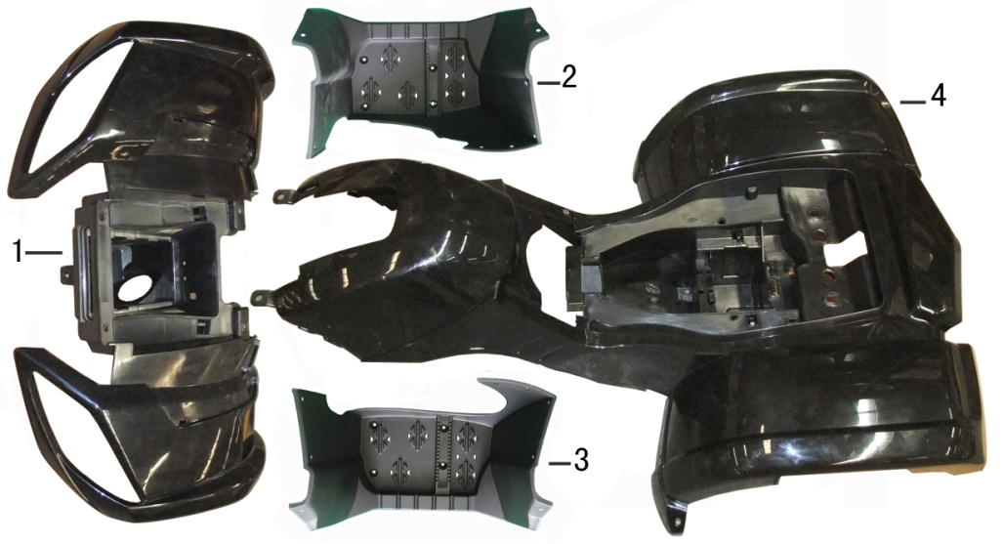
F16-1 | 80221-A300200-0002 | 前挡泥板 | FENDER COMP.,FRONT | SALPICADERA DELANTERA NEGRA | RT150ST-A;带点火开关锁孔状态;黑色/Q2; | PCS | 1 | 1478 | 760 | 640 | 270
F16-1-1 | 06022-A300100-0002 | 前挡泥板（带外贴2张） | FENDER COMP.,FRONT | SUBENSAMBLE DE SALPICADERA FRONTAL | RT150ST-A;无;无_无_客户专用贴花嫩绿(VR)及标贴_外贴 | SET | 1 | 1480 | 760 | 640 | 270
F16-2 | 82035-A300100-0001 | 右主搁脚踏板 | RIGHT MAIN FOOTREST | CUBIERTA POSAPIE DERECHA | RT150ST-A;普通状态;黑色/Q2; | PCS | 1 | 890 | 460 | 320 | 310
F16-3 | 82031-A300100-0001 | 主搁脚踏板 | LEFT MAIN FOOTREST | CUBIERTA POSAPIE IZQUIERDA | RT150ST-A;无;黑色/Q2; | PCS | 1 | 890 | 460 | 320 | 310
F16-4 | 82531-A300100-0002 | 后挡泥板 | FENDER COMP.,REAR | SALPICADERA TRASERA NEGRA | RT150ST-A;无;黑色/Q2; | PCS | 1 | 2296 | 1150 | 760 | 365
F16-4-1 | 06023-A300100-0002 | 后挡泥板（带外贴8张） |  |  | RT150ST-A;无;无_无_客户专用贴花嫩绿(VR)及标贴_外贴 | SET | 1 | 2300 | 1150 | 760 | 365
F17 | 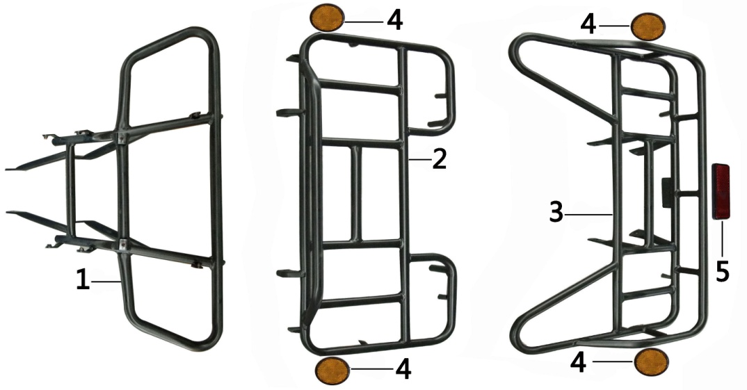
F17-1 | 61710-A300100-0003 | 保险杠 | COLLISION BUMPER COMP. | PARACHOQUE | RT150ST-A;无;;户外亚光黑H7 | PCS | 1 | 2500 | 740 | 610 | 210
F17-2 | 61410-A300100-0003 | 前货架 | LUGGAGE CARRIER COMP.,FRONT | PORTA EQUIPAJE DELANTERO | RT150ST-A;转灯,侧反射器状态;;户外亚光黑H7_无 | PCS | 1 | 3100 | 740 | 375 | 135
F17-3 | 61510-A300100-0003 | 后货架 | LUGGAGE CARRIER COMP.,REAR | PORTA EQUIPAJE TRASERO | RT150ST-A;侧反射器支耳状态;;户外亚光黑H7_无 | PCS | 1 | 4250 | 770 | 415 | 245
F17-4 | 33060-A100100-0001 | 侧反射器 | SIDE REFLECTOR | REFLECTOR LATERAL | RT150ST;无;琥珀色; | PCS | 4 | 23 | 60 | 60 | 23
F17-5 | 33080-A100100-0001 | 后反射器 | REFLECTOR,REAR | MICA REFLECTORA TRASERA | RT150ST;长方形,欧标;红色; | PCS | 1 | 25 | 88 | 34 | 23
F18 | 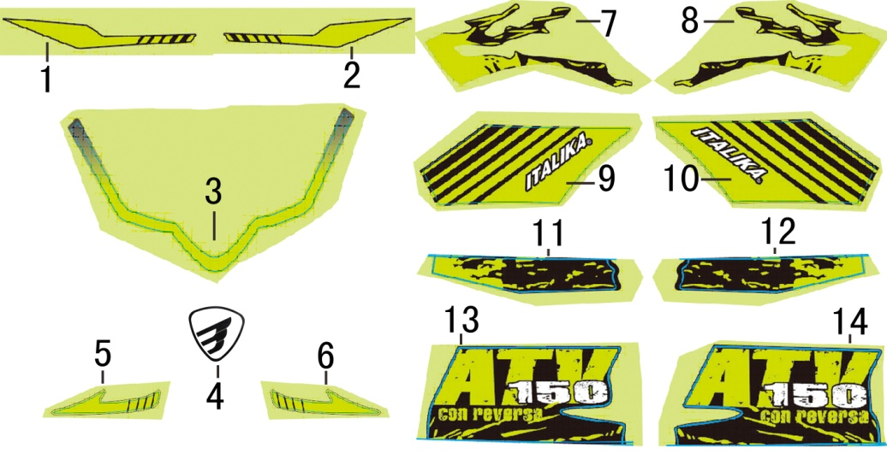
F18-1 | 88521-A300100-0017 | 前挡泥板贴花 | STICKER,TYPEFACE | ETIQUETA ATV150 | RT150ST-A;专用外贴;;无_A30-Y03_黑嫩绿贴花_琳得科材料 | PCS | 1 | 2 | 210 | 30 |  | 50起订
F18-2 | 88522-A300100-0015 | 前挡泥板右贴花 | STICKER,FRONT FENDER LEFT | ETIQUETA IZQ SALPICADERA DEL | RT150ST-A;专用外贴;;无_A30-Y03_黑嫩绿贴花_琳得科材料 | PCS | 1 | 2 | 210 | 30 |  | 50起订
F18-3 | 88541-A300100-0003 | 前面板贴花 | STICKER,FRONT FENDER RIGHT | ETIQUETA DER SALPICADERA DEL | RT150ST-A;专用外贴;无_A30-Y03_黑嫩绿渐变贴花_琳得科材料_无 | PCS | 1 | 3 | 255 | 140 |  | 50起订
F18-4 | 88551-A300100-0003 | 导流罩贴花 | STICKER,REAR FENDER LEFT FIRST | ETIQUETA IZQ SALPICADERA TRAS | RT150ST-A;专用外贴;A30-Y03_黑色客户图标_琳得科材料_无 | PCS | 1 | 1 | 28 | 27 |  | 50起订
F18-5 | 88585-A300100-0003 | 手把护罩贴花 | STICKER,REAR FENDER RIGHT FIRST | ETIQUETA DER SALPICADERA TRAS | RT150ST-A;专用外贴;A30-Y03_黑嫩绿贴花_琳得科材料 | PCS | 1 | 2 | 190 | 40 |  | 50起订
F18-6 | 88586-A300100-0003 | 右手把护罩贴花 | STICKER,REAR FENDER LEFT SECOND | ETIQUETA IZQ ITALIKA | RT150ST-A;专用外贴;A30-Y03_黑嫩绿贴花_琳得科材料 | PCS | 1 | 2 | 190 | 40 |  | 50起订
F18-7 | 88651-A300100-0028 | 后挡泥板贴花 | STICKER,REAR FENDER RIGHT SECOND | ETIQUETA DER ITALIKA | RT150ST-A;专用外贴;;无_A30-Y03_黑嫩绿贴花_无_琳得科材料 | PCS | 1 | 10 | 295 | 130 |  | 50起订
F18-8 | 88652-A300100-0028 | 后挡泥板右贴花 | STICKER,REAR FENDER LEFT THIRD | ETIQUETA GRANDE COSTADO IZQ | RT150ST-A;专用外贴;;无_A30-Y03_黑嫩绿贴花_无_琳得科材料 | PCS | 1 | 10 | 295 | 130 |  | 50起订
F18-9 | 88653-A300100-0025 | 后挡泥板贴花2 | STICKER,REAR FENDER RIGHT THIRD | ETIQUETA GRANDE COSTADO DER | RT150ST-A;专用外贴;;A30-Y03_黑嫩绿贴花白色ITALIKA 字样带黑边_琳得科材料 | PCS | 1 | 6 | 250 | 140 |  | 50起订
F18-10 | 88654-A300100-0025 | 后挡泥板右贴花2 | STICKER,REAR FENDER LEFT FOURTH | ETIQUETA MEDIANA COSTADO IZQ | RT150ST-A;专用外贴;;A30-Y03_黑嫩绿贴花白色ITALIKA 字样带黑边_琳得科材料 | PCS | 1 | 6 | 250 | 140 |  | 50起订
F18-11 | 88655-A300100-0015 | 后挡泥板贴花3 | STICKER,REAR FENDER RIGHT FOURTH | ETIQUETA MEDIANA COSTADO DER | RT150ST-A;专用外贴;;无_A30-Y03_黑嫩绿贴花_琳得科材料_无 | PCS | 1 | 4 | 250 | 47 |  | 50起订
F18-12 | 88656-A3A0100-0005 | 后挡泥板右贴花3 | STICKER,REAR FENDER LEFT FIFTH | ETIQUETA CHICA COSTADO IZQ | RT200ST-2;专用外贴;无_A30-Y03_黑嫩绿贴花_琳得科材料 | PCS | 1 | 4 | 250 | 47 |  | 50起订
F18-13 | 88657-A300100-0015 | 后挡泥板贴花4 | STICKER,REAR FENDER RIGHT FIFTH | ETIQUETA CHICA COSTADO DER | RT150ST-A;专用外贴;;无_A30-Y03_黑嫩绿贴花嫩绿色ATV 白色150 嫩绿色conreversa字样_琳得科材料 | PCS | 1 | 5 | 240 | 105 |  | 50起订
F18-14 | 88658-A300100-0015 | 后挡泥板右贴花4 | STICKER,TYPEFACE | ETIQUETA AMORTIGUADOR | RT150ST-A;专用外贴;;无_A30-Y03_黑嫩绿贴花嫩绿色ATV 白色150 嫩绿色conreversa字样_琳得科材料 | PCS | 2 | 5 | 240 | 105 |  | 50起订

发动机
序号 Ref NO. | 润通编码 RATO Code |  | 中文名称 CH Description | 英文名称 English Description | SPANISH | 规格描述 Specifications Description | 计量单位 Unit | 用量 QTY | 备注 MEMO.
FIG 1.AIR INLET EXHAUST SYSTEM(进气和排气系统) |  | #N/A
E01 | 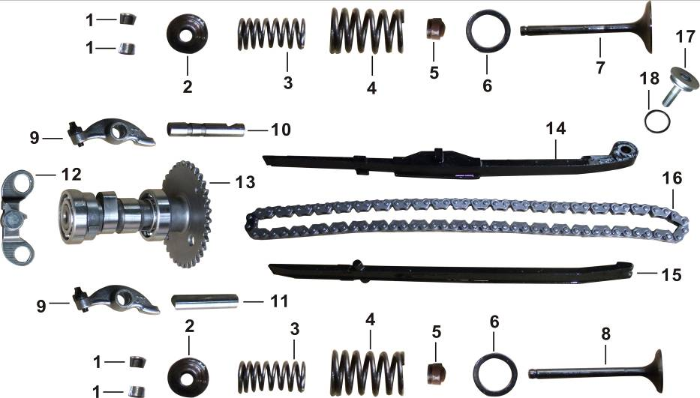 | #N/A
E01-1 | 12109-DJ00110-0000 | 122050004 | 气门锁夹 | COTTER,VALVE | SEGUROS DE VALVULA | GY6_气门锁夹 | PCS | 4
E01-2 | 12112-DJ00110-0000 | 122030003 | 气门锁夹座 | RETAINER,VALVE SPRING | RETEN DE VALVULA | GY6_气门锁夹座 | PCS | 2
E01-3 | 12103-DJ00110-0000 | 122120002 | 气门弹簧 | SPRING,VALVE(INNER) | RESORTE INTERNO DE VALVULA | GY6_φ16×32.2_丝径1.8 | PCS | 2
E01-4 | 12113-DJ00110-0000 | 122130003 | 气门外弹簧 | SPRING,VALVE(OUTER) | RESORTE EXTERNO DE VALVULA | GY6_φ22.5×35.5_丝径2.6 | PCS | 2
E01-5 | 12101-DJ00110-0000 | 122170008 | 挡油罩 | SHIELD,OIL | SELLO DE VALVULA | GY6_挡油罩 | PCS | 2
E01-6 | 12106-DJ00110-0000 | 122080007 | 气门外弹簧座圈 | SEAT,VALVE SPRING OUTER | ASIENTO RESORTE EXTERNO | GY6_气门外弹簧座圈 | PCS | 2
E01-7 | 12111-DJ00110-0000 | 122010019 | 进气门 | VALVE,INLET | VALVULA ADMISION φ5×65.9-φ27.8 | GY6_φ5×65.9_盘部直径φ27.8 | PCS | 1
E01-8 | 12121-DJ00110-0000 | 122020020 | 排气门 | VALVE,EXHAUST | VALVULA ESCAPE φ5×65.4-φ23 | GY6_φ5×65.4_盘部直径φ23 | PCS | 1
E01-9 | 14310-DJ00110-0000 | 143300009 | 气门摇臂组合 | ARM ASSY.,VALVE ROCKER | MARTILLO IMPULSOR DE VALVULA | GY6_气门摇臂组合 | PCS | 2
E01-10 | 14330-DJ00110-0000 | 143030008 | 气门摇臂轴 | SHAFT,INLET VALVE ROCKER ARM | PASADOR MARTILLO DE ADMISION | GY6_进气门用 | PCS | 1
E01-11 | 14330-DJ00210-0000 | 143030009 | 气门摇臂轴 | SHAFT,EXHAUST VALVE ROCKER ARM | PASADOR MARTILLO DE ESCAPE | GY6_排气门用 | PCS | 1
E01-12 | 12011-DJ00110-0000 | 120110002 | 气缸头止动板 | CHECK PLATE COMP.,CYLINDER HEAD | POSICIONADOR FIJADOR DE TREN D | GY6_气缸头止动板组合_带减压阀状态 | PCS | 1
E01-13 | 14210-DJ00110-0000 | 142100015 | 配气凸轮轴组合 | CAMSHAFT ASSY. | ARBOL DE LEVAS | GY6_带减压阀状态 | PCS | 1
E01-14 | 14120-DJ00110-0000 | 140400012 | 正时链条调节板 | ADJUSTMENT PLATE,TIMING CHAIN | GUIA TENSORA DE CADENA | GY6_齿形链 | PCS | 1
E01-15 | 14009-DJ00110-0000 | 140500014 | 正时链条导向板 | GUIDE PLATE,TIMING CHAIN | GUIA DE CADENA | GY6_齿形链 | PCS | 1
E01-16 | 14030-DJ00110-0000 | 140300017 | 正时链条 | CHAIN,TIMING | CADENA DE CAMARA (45 P) | GY6_齿形链_45齿，5片 | PCS | 1
E01-17 | 14011-DJ00110-0000 | 140800005 | 正时链条张紧板销轴 | CLEVIS PIN,CHAIN ADJUSTMENT PANEL | EJE DEL HUESO TENSADOR | GY6 | PCS | 1
E01-18 | 90692-DJ00110-0000 | 140420001 | 正时链条张紧板橡胶 | O-RING | O- RING D=15.5Xd=1.5 | GY6_正时链条调节板销轴密封圈_D=15.5_d=1.5_氟橡胶 | PCS | 1
FIG 2.CLUTCH(离合器)
E02 | 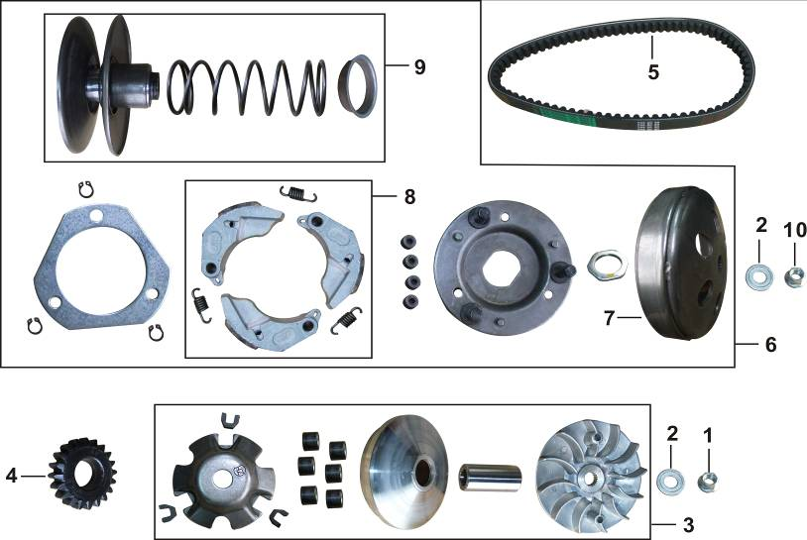 | #N/A
E02-1 | 90336-DJ00310-0009 | 903050030 | 六角法兰面螺母 | NUT,HEXAGON HEAD | TUERCA M12X8 | GY6_皮带轮锁紧螺母_M12_厚8_镀蓝白锌 | PCS | 1
E02-2 | 90412-DJ00110-0001 | 904120088 | 平垫圈 | WASHER,PLAIN | ARANDELA PLANA 12.2X29X2.5 | GY6_内径12.2_外径29_厚度2.5_优质碳素结构钢_镀白锌 | PCS | 2
E02-3 | 26100-DJ00110-0000 | 261000001 | CVT初级部件 | BELT PULLEY ASSY.,DRIVING | JGO COMPLETO DISCO DE ARRANQUE | GY6 | SET | 1
E02-4 | 28521-DJ00110-0000 | 284030005 | 起动齿轮 | DRIVEN GEAR,STARTING | ENGRANE DE ARRANQUE (20TXH=10) | GY6_20齿，10mm厚 | PCS | 1
E02-5 | 76304-DJ00110-0000 | 260010002 | CVT驱动皮带 | BELT | BANDA DE TRACCION 743x20x30 | GY6_743x20x30 | PCS | 1
E02-6 | 26200-DJ00110-0000 | 262000001 | CVT次级部件 | CLUTCH ASSY. | ENSAMBLE DE EMBRAGUE | GY6 | SET | 1
E02-7 | 22110-DJ00110-0000 | 221100014 | 离合器外罩组合 | OUTER COMP.,CLUTCH | TAMBOR DE EMBRAGUE | GY6_内径125mm | PCS | 1
E02-8 | 22310-DJ00110-0000 | 222200002 | 初级离合器蹄块组合 | SHOE SET,CLUTCH | JUEGO CONTRAPESOS EMBRAGUE | GY6_摩擦块23×31 | SET | 1
E02-9 | 22080-DJ00110-0000 | 223000001 | 离合器底盘部件 | BELT PULLEY COMP.,DRIVEN | CONJUNTO DE POLEAS DE EMBRAGUE | GY6_离合器底座组合_不带螺母 | SET | 1
E02-10 | 90336-DJ00210-0009 | 903050031 | 六角法兰面螺母 | NUT,HEXAGON HEAD | TUERCA M12X11 | GY6_离合器锁紧螺母_M12_厚11_镀蓝白锌 | PCS | 1
FIG 3.CRANKCASE ASSY.(曲轴箱)
E03 | 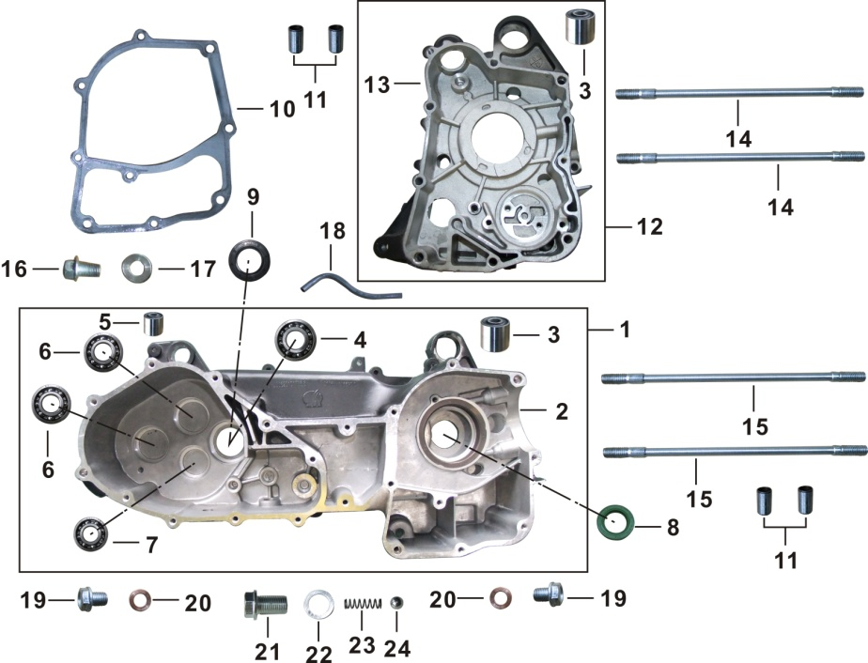 | #N/A
E03-1 | 11100-DJ00210-00H2 | 065020013 | 左曲轴箱体部装总成 | CRANKCASE ASSY.,LEFT | ENSAMBLE CARTER IZQUIERDO | GY6_带倒档_带前、后悬挂减震套_带传动箱轴承_亚光黑 | SET | 1
E03-2 | 11110-DJ00210-00H2 |  | 左曲轴箱组合(黑色) | BODY SET,LEFT CRANKCASE |  | GY6_带倒档_左曲轴箱组合_哑黑H2 | PCS | 1
E03-3 | 50545-DJ00110-0000 | 110220008 | 悬挂孔缓冲套 | BUSH,ENGINE HANGER CUSHION | BUJE SOPORTE (D=28 d=10 L=22) | GY6_前悬挂减震套_外径28_内径10_长22 | PCS | 2
E03-4 | 90547-DJ00110-0000 | 905410041 | 深沟球轴承 | BEARING 6204/P53 | BALERO RAIDAL BOLA 6204/P53 | GB/T 276-1994_6204/P53 | PCS | 1
E03-5 | 50545-DJ00210-0000 | 110220009 | 悬挂孔缓冲套 | BUSH,ENGINE HANGER CUSHION | BUJE SOPORTE (D=20 d=8 L=19) | GY6_后悬挂减震套_外径20_内径8_长19 | PCS | 1
E03-6 | 90548-1712-00 | 905410006 | 深沟球轴承 | BEARING 6203/P6 | BALERO RADIAL BOLA 6203/P6 | GB/T 276-1994_6203/P6 | PCS | 2
E03-7 | 90548-1511-00 | 905410020 | 深沟球轴承-P6 | BEARING 6202/P6 | BALERO RADIAL BOLA 6202/P6 | GB/T 276_6202，6202/P6 | PCS | 1
E03-8 | 90682-DJ00810-0000 | 907200079 | 油封 19.8×30×5 | OIL SEAL 19.8×30×5 | SELLO ACEITE (d=19.8 D=30 b=5) | GY6_d=19.8_D=30_b=5_氟橡胶_带回油线_绿色 | PCS | 1
E03-9 | 90682-DJ00310-0000 | 907200069 | 油封 20×32×6 | OIL SEAL 20×32×6 | SELLO ACEITE (d=20 D=32 b=6) | GY6_d=20_D=32_b=6_丙烯酸脂CII | PCS | 1
E03-10 | 11001-DJ00110-0000 | 110010021 | 曲轴箱密封垫 | GASKET,CRANKCASE | EMPAQUE CENTRAL DE CARTER | GY6_曲轴箱密封垫 | PCS | 1
E03-11 | 90502-0814-00 | 905020006 | 定位销-A型 | PIN,DOWEL | PASADOR GUIA D=8 L=14 | Q/RT JS 26.2-2008_A型_8×14_材料10#(20#)钢 | PCS | 4
E03-12 | 11200-DJ00110-00H2 | 065030011 | 右曲轴箱部件(黑色) | CRANKCASE ASSY.,RIGHT | ENSAMBLE CARTER DERECHO | GY6_带前悬挂减震套_亚光黑 | PCS | 1
E03-13 | 11210-DJ00110-00H2 |  | 右曲轴箱组合(黑色) | BODY SET,RIGHT CRANKCASE |  | GY6_右曲轴箱组合_哑黑H2 | PCS | 1
E03-14 | 11015-DJ00110-0000 | 110150034 | 气缸双头螺栓B | BOLT,STUD B | TORNILLO FIJADOR (M8×187.5-12.9) | GY6_M8×187.5_12.9级_镀蓝白锌_下端螺纹长20_上端螺纹长17 | PCS | 2
E03-15 | 11014-DJ00110-0000 | 110140028 | 气缸双头螺栓A | BOLT,STUD A | TORNILLO FIJADOR (M8×195.5-12.9) | GY6_M8×195.5_12.9级_下端螺纹长18_上端螺纹长17_镀蓝白锌 | PCS | 2
E03-16 | 90019-DJ00110-0009 | 110070010 | 放油螺栓 | BOLT,HEXGON FLANG | TORNILLO DRENADO ACEITE | GY6-变速箱放油螺栓_镀蓝白锌; | PCS | 1
E03-17 | 90412-DJ00310-0000 | 904120037 | 平垫圈 | WASHER,PLAIN | ARANDELA SELLO 8.5X16X1.5 | RH200_φ8×φ16×1.5_铝及铝合金 | PCS | 1
E03-18 | 90729-DJ00310-0000 |  | 通气管 | TUBE,BREATHER |  | GY6_带倒档; | PCS | 1
E03-19 | 11007-CBA0110-0009 | 110070006 | 放油螺栓 | BOLT,OIL DRAIN | TORNILLO TAPON DE DRENADO | 90D自_M12×1.5_镀蓝白锌 | PCS | 2
E03-20 | 90412-CBA0110-0001 | 904120010 | 平垫圈 | WASHER,PLAIN | ARANDELA PLANA D=20 d=12 H=2 | 90D自_Φ12×Φ20×2_镀白锌_铝及铝合金 | PCS | 2
E03-21 | 90021-DJ00110-0000 | 900210001 | 六角法兰盘带孔螺栓 | EYE BOLT,HEXAGON FLANGE | BRIDA HEXAGONAL Y PERNO HUECO | GY6_带倒档_定位螺栓 | PCS | 1
E03-22 | 90412-DJ00410-0000 | 904120090 | 平垫圈 | WASHER,PLAIN | ARANDELA PLANA | GY6_带倒档_定位螺栓垫圈 | PCS | 1
E03-23 | 30444-DJ00110-0000 | 907610002 | 压紧弹簧 | LOCATING SPRING | RESORTE DE SUJECION | GY7_带倒档_定位螺栓弹簧 | PCS | 1
E03-24 | 90543-DJ00110-0000 | 905430002 | 钢球 | BALL,STEEL 9.5 | BOLA DE ACERO 9.5 | GY8_带倒档_定位钢球9.5 | PCS | 1
FIG 4.CRANKSHAFT/PISTON(曲轴、活塞)
E04 | 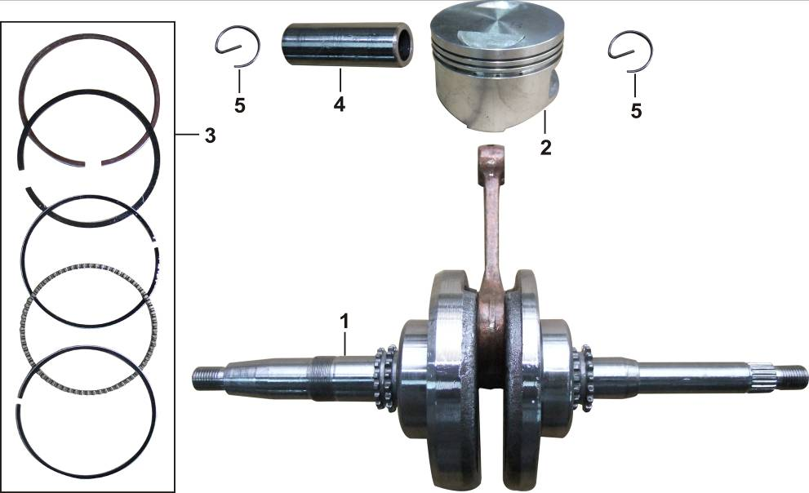 | #N/A
E04-1 | 13300-DJ00110-0000 | 133000085 | 曲柄连杆部件 | CRANKSHAFT COMP. | CONJUNTO DE CIGÜEÑAL | GY6 | PCS | 1
E04-2 | 13111-DJ00110-0000 | 131300051 | 活塞 | PISTON COMP. | PISTON | GY6_缸径φ57.4 | PCS | 1
E04-3 | 13200-DJ00110-0000 | 132000039 | 活塞环 | RING SET,PISTON | JUEGO DE ANILLOS DE PISTON | GY6_缸径φ57.4_一环钢质环_CKS,二环球铁磷化,刮片环镀铬,一、二环厚1 | SET | 1
E04-4 | 13121-DJ00110-0000 | 130010023 | 活塞销 | PIN,PISTON | PASADOR DE PISTON | GY6_φ15×42.4 | PCS | 1
E04-5 | 13122-DJ00110-0006 | 130020010 | 活塞销卡圈 | CHECK RING,STEEL CABLE BAFFLE | SEGURO PASADOR DE PISTON | GY6_G形活塞销挡圈_氧化 | PCS | 2
FIG 5.CYLINDER(汽缸体)
E05 | 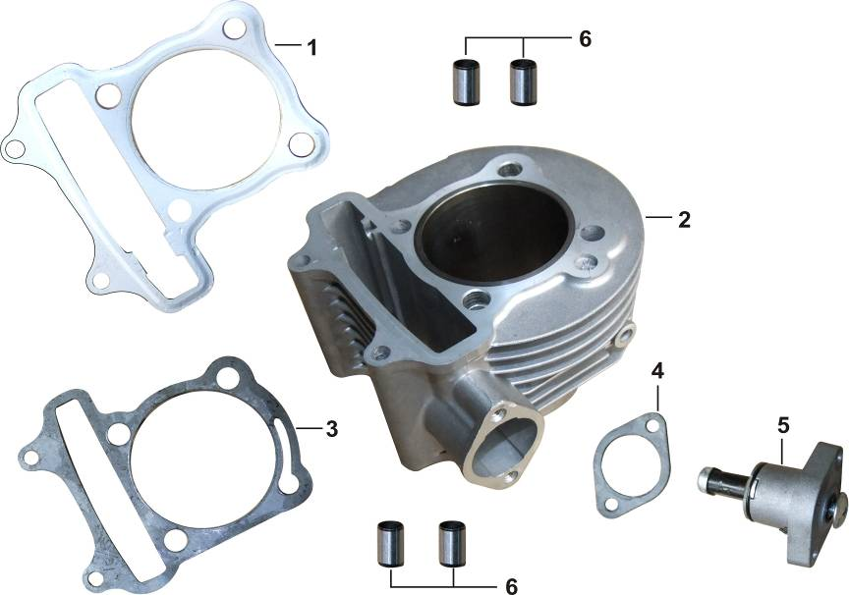 | #N/A
E05-1 | 12131-DJ00110-0000 | 120600048 | 气缸头密封垫 | GASKET,CYLINDER HEAD | JUNTA DE CILINDRO | GY6_单层钢垫 | PCS | 1
E05-2 | 12020-DJ00110-000B | 120500385 | 气缸体 | CYLINDER COMP. | CILINDRO | GY6_缸径57.4mm_端面距68.8mm_149cm3_抛丸 | PCS | 1
E05-3 | 12051-DJ00110-0000 | 120030030 | 气缸体密封垫 | GASKET,CYLINDER | EMPAQUE CABEZA DE CILINDRO | GY6_0.5厚纸垫 | PCS | 1
E05-4 | 14404-DJ00110-0000 | 144010009 | 张紧器密封垫 | GASKET,CAM CHAIN TENSIONER | EMPAQUE DEL TENSOR DE CADENA | GY6_安装孔中心距42mm | PCS | 1
E05-5 | 14400-DJ00110-000B | 144000032 | 张紧器部件 | TENSIONER COMP.,CAM CHAIN | IMPULSOR DE TENSOR DE CADENA | GY6_安装孔中心距42mm_自由长度60mm | PCS | 1
E05-6 | 90502-1016-00 | 905020009 | 定位销-A型 | PIN,DOWEL | PASADOR GUIA D=10 L=16 | Q/RT JS 26.2-2008_A型_10×16_材料10#(20#)钢 | PCS | 4
FIG 6.CYLINDER HEAD & COVERS(汽缸头和盖)
E06 | 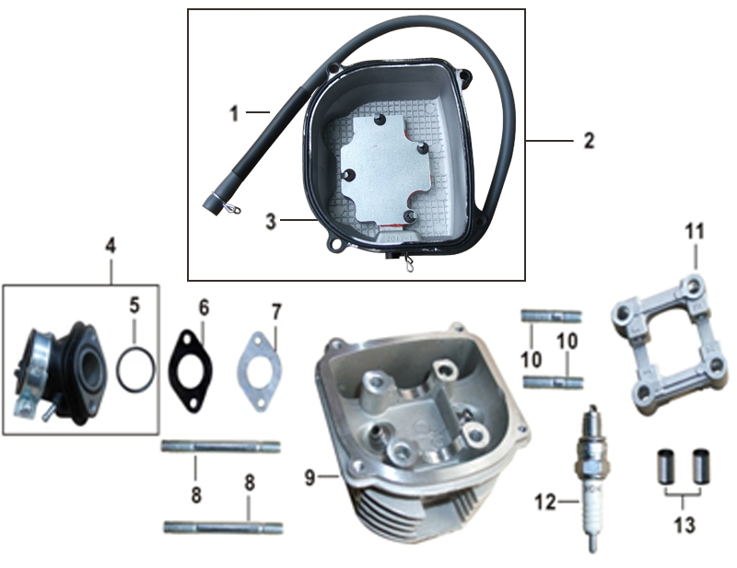 | #N/A
E06-1 | 90729-DJ00110-0000 | 110080017 | 废气管 | TUBE,BREATHER | TUBO RESPIRACION | GY6_接气缸头端φ6，尾端φ8_长500mm_丁腈橡胶 | PCS | 1
E06-2 | 12411-DJ00110-00H2 | 122700003 | 气缸头盖(黑色) | COVER COMP.,CYLINDER HEAD | CUBIERTA DE CABEZA DE CILINDRO | GY6_带通气管接头、密封垫、压板_亚光黑 | SET | 1
E06-3 | 12005-DJ00110-0000 | 120050013 | 气缸头盖密封圈 | GASKET,CYLINDER HEAD COVER | EMPAQUE DE CUBIERTA DE CABEZA | GY6_氟橡胶 | PCS | 1
E06-4 | 12510-DJ00110-0000 | 120800144 | 进气管 | TUBE,AIR INTAKE | PIPETA | GY6-带进气管盖_带O型密封圈 | PCS | 1
E06-5 | 90692-DJ00210-0000 | 906920084 | O形密封圈 | O-RING | O-RING D=27 d=2 | GY_进气管密封圈_D=27_d=2_氟橡胶 | PCS | 1
E06-6 | 16002-DJ00110-0000 | 160020018 | 化油器隔热垫 | INSULATION BLANKET,CARBURETOR | AISLADOR CARBURADOR | GY6_φ23.5_中心距45.5_厚4.5 | PCS | 1
E06-7 | 16001-DJ00110-0000 | 160010006 | 化油器密封垫 | GASKET,CARBURETOR | EMPAQUE DE PIPETA | GY6_φ23.5_中心距45.5_厚0.5 | PCS | 1
E06-8 | 90207-DJ00110-0009 | 902040028 | 双头螺柱(bm=2d) | STUD | TORNILLO GUIA 6M*64 | GY6_M6_L=64_镀蓝白锌 | PCS | 2
E06-9 | 12140-DJ00110-000B | 122400646 | 气缸头 | HEAD COMP.,CYLINDER | CABEZA DE CILINDRO | GY6_端面距60mm_抛丸 | PCS | 1
E06-10 | 90207-DJ00210-0009 | 902040029 | 双头螺柱(bm=2d) | STUD | TORNILLO GUIA 6M*32 | GY6_M6_L=32_镀蓝白锌 | PCS | 2
E06-11 | 12161-DJ00110-0000 | 122480001 | 凸轮轴支架 | BRACKET ASSY.,CAMSHAFT | RETEN DE TREN DE VALVULAS | GY6_凸轮轴固定支架 | PCS | 1
E06-12 | 30010-CBA0510-0000 |  | 火花塞 | PLUG,SPARK | BUJIA C7HSA | 90电/脚_无干扰型，NGK C7HSA | PCS | 1
E06-13 | 90502-1016-00 | 905020009 | 定位销-A型 | PIN,DOWEL | PASADOR GUIA D=10 L=16 | Q/RT JS 26.2-2008_A型_10×16_材料10#(20#)钢 | PCS | 2
FIG 7.LEFT CRANKCASE COVER(左曲轴箱盖)
E07 | 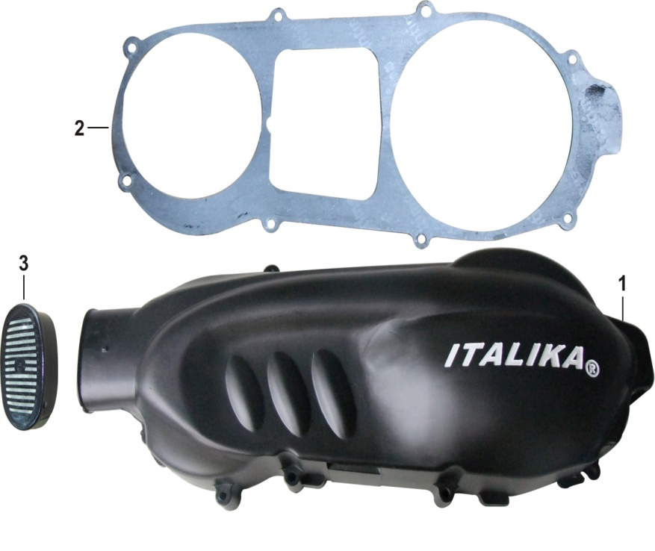 | #N/A
E07-1 | 11511-DJ00110-02HA | 115111035 | 左曲轴箱盖 | COVER COMP.,LEFT CRANKCASE | CUBIERTA IZQUIERDA DE CARTER | GY6_左曲轴箱盖_黑色_ITALIKA ? 填白 | PCS | 1
E07-2 | 11004-DJ00110-0000 | 110040019 | 左曲轴箱盖密封垫 | GASKET,LEFT CRANKCASE COVER | EMPAQUE CUBIERTA DE CARTER IZQ | GY6_左曲轴箱盖垫片 | PCS | 1
E07-3 | 11512-DJ00110-0000 | 115120001 | 左曲轴箱盖防尘盖 | DUST CAP,LEFT CRANKCASE COVER | CUBIERTA CÉRTER ANTIPOLVO | GY6_左曲轴箱盖防尘盖组合_带螺钉_防尘垫 | PCS | 1
FIG 8.MAGNETO(磁电机)
E08 | 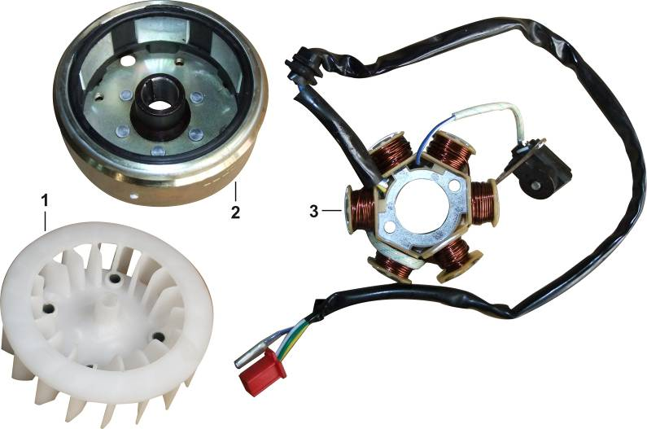 | #N/A
E08-1 | 19320-DJ00110-0000 | 193000001 | 风扇组合 | FAN ASSY. | VENTILADOR | GY6_磁电机散热风扇 | PCS | 1
E08-2 | 30110-DJ00110-0000 | 301100026 | 磁电机转子组合 | ROTOR COMP. | ROTOR | GY6_6极 | PCS | 1
E08-3 | 30120-DJ00110-0000 | 301200043 | 磁电机定子组合 | STATOR COMP. | ESTATOR | GY6_6极 | PCS | 1
FIG 9.OIL PUMP（油泵）
E09 | 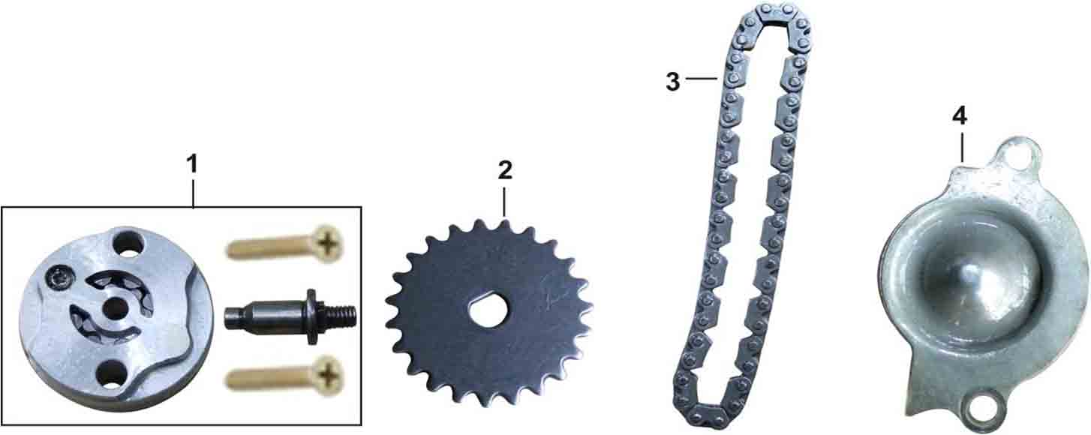 | #N/A
E09-1 | 15100-DJ00110-0000 | 151000026 | 机油泵部件 | PUMP ASSY.,OIL | BOMBA DE ACEITE | GY6_带传动销轴 | PCS | 1
E09-2 | 15106-DJ00110-0000 | 150300004 | 机油泵从动链轮 | DRIVEN SPROCKET,OIL PUMP | ENGRANAJE IMPULSOR BOMBA DE AC | GY6_23齿 | PCS | 1
E09-3 | 90710-DJ00110-0000 | 150400002 | 机油泵链条 | CHAIN,DRIVE | CADENA IMPULSORA BOMBA DE AC | GY6_机油泵驱动链条_22节_5片齿形链 | PCS | 1
E09-4 | 15201-DJ00110-0000 | 150130001 | 机油泵护罩 | SEPARATOR,OIL | PLACA CUBIERTA DE BOMBA DE AC | GY6 | PCS | 1
FIG 10.RIGHT CRANKCASE COVER(右曲轴箱盖)
E10 | 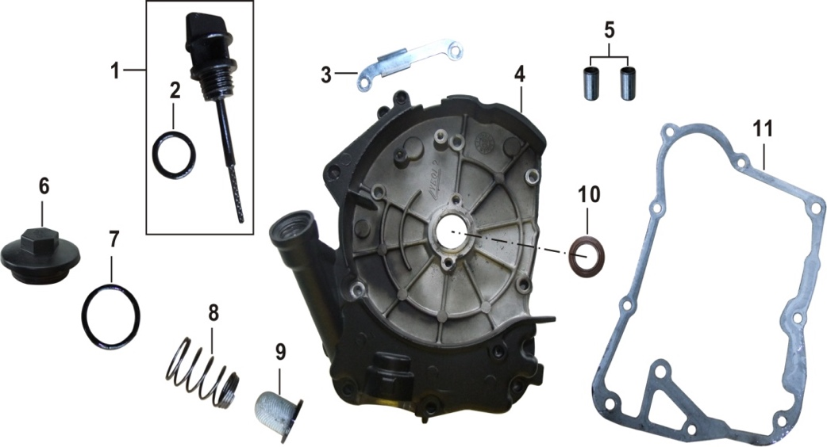 | #N/A
E10-1 | 15011-DJ00110-00Q2 | 150020026 | 机油尺 | GAUGE COMP.,OIL LEVEL | MEDIDOR DE ACEITE | GY6_带O型密封圈_长79_黑色 | SET | 1
E10-2 | 90692-C900410-0000 | 906920008 | O形密封圈 | O-RING | O-RING 18X3-3.5 | CG150D_D=18,d=3-3.5_丁腈橡胶 | PCS | 1
E10-3 | 30002-DJ00110-0009 | 301020010 | 磁电机压线板 | PLATE,WIRE PRESSURE | ABRAZADERA AISLADOR | GY6_镀蓝白锌 | PCS | 1
E10-4 | 11610-DJ00110-00H2 | 116110002 | 右曲轴箱盖(黑色) | COVER COMP.,RIGHT CRANKCASE | CUBIERTA DEREACHA DE CARTER | GY6_亚光黑 | PCS | 1
E10-5 | 90502-0814-00 | 905020006 | 定位销-A型 | PIN,DOWEL | PASADOR GUIA D=8 L=14 | Q/RT JS 26.2-2008_A型_8×14_材料10#(20#)钢 | PCS | 2
E10-6 | 15214-DJ00110-00H2 | 152360003 | 机油滤网盖(黑色) | CAP,OIL STRAINER SCREEN | TAPA DE DRENADO | GY6_亚黑 | PCS | 1
E10-7 | 90692-DJ00310-0000 | 906920082 | O形密封圈 | O-RING | O-RING 30X3 | GY6_D=30_d=3_氟橡胶; | PCS | 1
E10-8 | 15212-DJ00110-0000 | 152350003 | 机油滤网弹簧 | SPRING,OIL STRAINER SCREEN | RESORTE PANTALLA DE PARTICULAS | GY6 | PCS | 1
E10-9 | 15211-DJ00110-0000 | 152310007 | 机油滤网 | SCREEN,OIL STRAINER | FILTRO PANTALLA DE PARTICULAS | GY6 | PCS | 1
E10-10 | 90682-DJ00110-0000 | 907200067 | 油封 | OIL SEAL | SELLO ACEITE (d=19.8 D=30 b=5) | GY6_d=19.8_D=30_b=5_丙烯酸脂CII | PCS | 1
E10-11 | 11006-DJ00110-0000 | 110060022 | 右曲轴箱盖密封垫 | GASKET,RIGHT CRANKCASE COVER | EMPAQUE CUBIERTA DER DE CARTER | GY6_0.5厚纸垫 | PCS | 1
FIG 11.STARTING MOTOR(起动电机)
E11 | 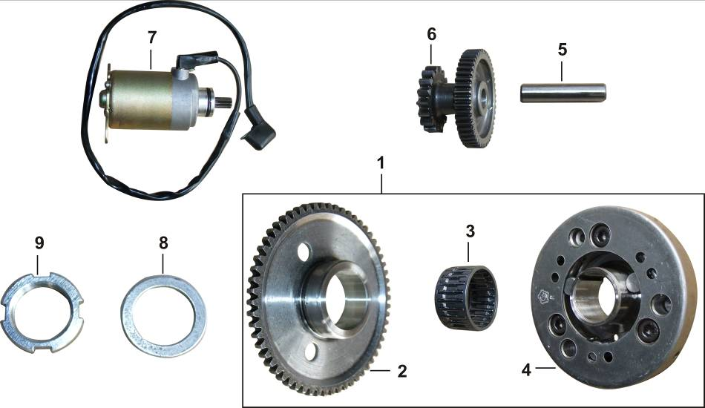 | #N/A
E11-1 | 28500-DJ00110-0000 | 285000007 | 起动离合器部件 | STARTING CLUTCH ASSY. | CLUTCH DE MARCHA | GY6_滚柱式单向器_带滚针轴承 | SET | 1
E11-2 | 28310-DJ00110-0000 | 280200015 | 盘形齿轮组合 | DISK GEAR | ENGRANE DE CLUTCH DE ARRANQUE | GY6_60齿 | PCS | 1
E11-3 | 90542-DJ00110-0000 | 905420019 | 滚针轴承 | NEEDLE BEARING | BALERO DE AGUJAS φ32×φ28×16.8 | GY6_φ32×φ28×16.8_起动离合器滚针轴承 | PCS | 1
E11-4 | 30330-DJ00110-0000 | 222140002 | 单向器 | ISOLATOR COMP.,STARTING CLUTCH | ENS DE PLATO EXTERNO DE CLUTCH | GY6_起动离合器单向器_滚柱式 | PCS | 1
E11-5 | 28302-C500110-0000 | 280020001 | 电起动大双联齿轮轴 | SHAFT,DUPLEX GEAR | EJE REDUCCION DE MARCHA Φ10×46 | CB125D_Φ10×46 | PCS | 1
E11-6 | 28303-DJ00110-0000 | 280030001 | 电起动惰轮 | DUPLEX GEAR,ELECTRIC STARTING | ENGRANAJE DE MARCHA (49/17) | GY6_小齿17齿_大齿49齿_高29.5 | PCS | 1
E11-7 | 30300-DJ00110-00G9 | 303000223 | 起动电机部件 | MOTOR COMP.,STARTING | MOTOR DE ARRANQUE | GY6_9齿 | PCS | 1
E11-8 | 90412-DJ00210-0001 | 904120089 | 平垫圈 | WASHER,PLAIN | ARANDELA D=31 d=22.2 H=2.5 | GY6_内径22.2_外径31_厚度2.5_优质碳素结构钢;镀白锌; | PCS | 1
E11-9 | 90332-DJ00110-0000 | 903320001 | 锁紧螺母 | NUT,ROUND | TUERCA TOPE | GY6_起动离合器锁紧螺母_M22镀蓝白锌 | PCS | 1
FIG 12.TRANSMISSION CASE COMP.(传动箱部件)
E12 | 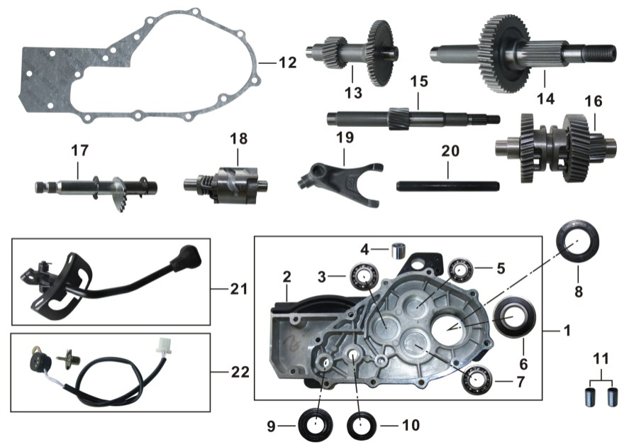 | #N/A
E12-1 | 11730-DJ00210-00H2 | 263300006 | CVT传动箱体组合(黑色) | TRANSMISSION CASE COVER ASSY. | ENSAMBLE CAJA DE TRANSMISION | GY6_带倒档_带轴承_亚黑 | SET | 1
E12-2 | 76351-DJ00210-00H2 |  | 传动箱箱体(黑色) | BODY SET,TRANSMISSION CASE COVER |  | GY6_带倒档_哑黑H2 | PCS | 1
E12-3 | 90548-1712-00 | 905410006 | 深沟球轴承-P6 | BEARING 6203/P6 | BALERO RADIAL BOLA 6203/P6 | GB/T 276-1994_6203/P6 | PCS | 1
E12-4 | 50545-DJ00310-0000 | 110220010 | 发动机减震套 | BUSH,ENGINE HANGER CUSHION | BUJE SOPORTE | GY6_带倒档_后悬挂减震套 | PCS | 1
E12-5 | 90548-1511-00 | 905410020 | 深沟球轴承-P6 | BEARING 6202/P6 | BALERO RADIAL BOLA 6202/P6 | GB/T 276_6202，6202/P6 | PCS | 1
E12-6 | 90544-DJ00110-0000 | 905410061 | 深沟球轴承-RS | BEARING 6205RS | BALERO RADIAL BOLA 6205RS | GB/T 276_6205RS; | PCS | 1
E12-7 | 90548-DJ00110-0000 | 905410025 | 深沟球轴承-P6 | BEARING 6004/P6 | BALERO RADIAL BOLA 6004/P6 | GB/T 276-1994_6004/P6 | PCS | 1
E12-8 | 90682-DJ00510-0000 | 907200070 | 油封32×52×7 | OIL SEAL 32×52×7 | SELLO DE ACIETE 32×52×7 | GY6_带倒档_d=32_D=52_b=7_丙烯酸脂CII | PCS | 1
E12-9 | 90682-DJ00610-0000 | 907200056 | 油封14×26×6 | OIL SEAL 14×26×6 | SELLO DE ACIETE 14×26×6 | ATV250_φ14×φ26×6_丙烯酸脂CII | PCS | 1
E12-10 | 90682-DJ00710-0000 | 907200072 | 油封14×22×5 | OIL SEAL 14×22×5 | SELLO DE ACIETE 14×22×5 | GY6_带倒档_d=14_D=22_b=5_丙烯酸脂CII | PCS | 1
E12-11 | 90502-0814-00 | 905020006 | 定位销-A型 | PIN,DOWEL | PASADOR GUIA D=8 L=14 | Q/RT JS 26.2-2008_A型_8×14_材料10#(20#)钢 | PCS | 2
E12-12 | 11702-DJ00210-0000 | 263020002 | CVT传动箱密封垫 | GASKET,TRANSMISSION CASE COVER | EMPAQUE DE CAJA DE TRANSMISION | GY6_带倒档_传动箱密封垫 | PCS | 1
E12-13 | 24320-DJ00210-0000 | 238030002 | 变速箱中间轴组合 | INTERMEDIATE AXLE COMP.,TRANSMISSION CASE | EJE SECUNDARIO DE TRANMSION | GY6_带倒档 | PCS | 1
E12-14 | 24310-DJ00110-0000 | 238040001 | 变速箱输出轴组合 | OUTPUT SHAFT COMP.,TRANSMISSION CASE | EJE DE SALIDA TRANSMISION | GY6 变速箱输出轴组合 | PCS | 1
E12-15 | 23501-DJ00210-0000 | 235110005 | 主轴轴芯 | MAINSHAFT | EJE PRIMARIO DE TRANSM | GY6_带倒档 | PCS | 1
E12-16 | 24330-DJ00110-0000 | 238050001 | 变速箱变档齿轮组合 | GEAR ASSY.,REVERSE | EJE ENGRANAJE REVERSA | GY6_带倒档 | PCS | 1
E12-17 | 23100-DJ00110-0000 | 231000056 | 换档臂部件 | ARM COMP.,GEAR CHANGE | BRAZO CAMBIO DE ENGRANAJE | GY6_带倒档 | PCS | 1
E12-18 | 24400-DJ00110-0000 | 233000042 | 变速鼓部件 | DRUM COMP.,GEAR SHIFT | TAMBOR DE CAMBIOS | GY6_带倒档 | PCS | 1
E12-19 | 24421-DJ00110-0000 | 233210006 | 拨叉 | FORK,GEAR SHIFT | HORQUILLA DE CAMBIOS | GY6_带倒档 | PCS | 1
E12-20 | 24422-DJ00110-0000 | 233220006 | 拨叉轴 | SHAFT,SHIFT FORK GUIDE | EJE GUIA HORQUILLA DE CAMBIOS | GY6_带倒档 | PCS | 1
E12-21 | 24500-DJ00210-0000 | 234000002 | 倒档操纵部件(黑色) | REVERSE GEAR OPERATING MECHANISM COMP. | MECANISMO PALANCA MARCHA ATRÁS | GY6_带倒档_黑色 | PCS | 1
E12-22 | 30210-DJ00110-0000 | 302100042 | 档显开关组合 | SWITCH ASSY.,GEAR INDICATOR | INDICADOR DE CAMBIOS | GY6_带倒档 | PCS | 1
FIG 13.PLASTIC COVERS ENGINE(风扇罩)
E13 | 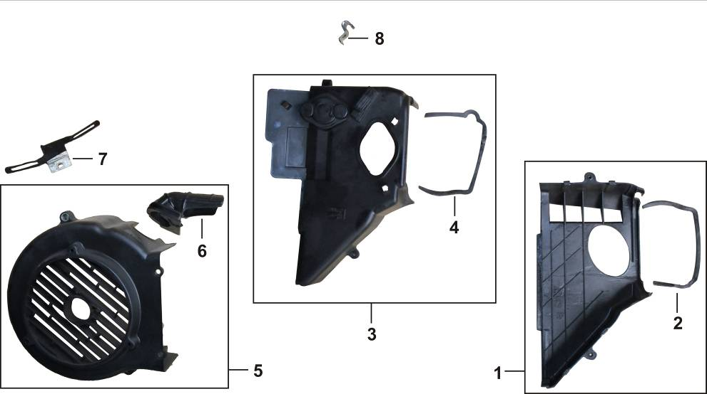 | #N/A
E13-1 | 19330-DJ00110-0000 | 263650001 | 导风罩组合 | AIR DISTRIBUTER COMP.,ENGINE LOWER | CUBIERTA PROTECTORA INFERIOR | GY6_排气导风罩_带导风罩密封条 | SET | 1
E13-2 | 19081-DJ00110-0000 | 263660001 | 导风罩密封条 | GLAND STRIP,ENGINE AIR GUIDE SLEEVE | EMPAQUE PROTECTOR CUBIERTA INF | GY6_排气导风罩密封条 | PCS | 1
E13-3 | 19330-DJ00210-0000 | 263650002 | 导风罩组合 | AIR DISTRIBUTER COMP.,ENGINE UPPER | CUBIERTA PROTECTORA SUPERIOR | GY6_进气导风罩_带导风罩密封条 | SET | 1
E13-4 | 19081-DJ00210-0000 | 263660002 | 导风罩密封条 | GLAND STRIP,ENGINE AIR GUIDE SLEEVE | EMPAQUE PROTECTOR CUBIERTA SUP | GY6_进气导风罩密封条 | PCS | 1
E13-5 | 19301-DJ00110-0000 | 263690001 | 风扇罩组合 | HOUSING COMP.,FAN | CUBIERTA VENTILADOR DE ENF | GY6_磁电机散热风扇 | SET | 1
E13-6 | 11703-DJ00110-0000 | 263030001 | 风扇罩镶件 | TUBE,CARBURETOR COOLING | TUBO ENFRIADOR DE CARBURADOR | GY6_磁电机散热风扇 | PCS | 1
E13-7 | 30006-DJ00110-0000 | 120060012 | 高压线夹 | CLAMP,WIRE | ABRAZADERA CABLE | GY6_磁电机散热风扇 | PCS | 1
E13-8 | 90685-DJ00110-0009 | 906850035 | 管夹 | CLAMP,TUBE | ABRAZADERA TUBO | GY6_镀蓝白锌 | PCS | 1

